Fig. 7.1
Figura 7.1 – Numero di immatricolati puri, iscritti al I anno e iscritti (a.a. 2018/19 vs 2024/25)

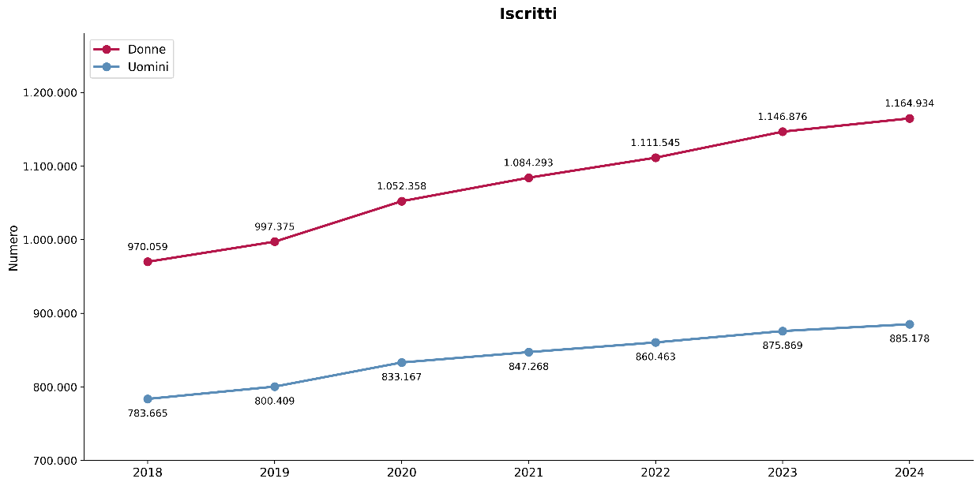

Fonte: MUR-Anagrafe nazionale studenti

Immatricolati | Donne | Uomini | Totale | Iscritti al I anno | Donne | Uomini | Totale | Iscritti | Donne | Uomini | Totale
2018 | 164,478 | 133,685 | 298,163 | 2018 | 287,317 | 239,765 | 527,082 | 2018 | 970,059 | 783,665 | 1,753,724
2019 | 172,846 | 140,601 | 313,447 | 2019 | 305,748 | 251,987 | 557,735 | 2019 | 997,375 | 800,409 | 1,797,784
2020 | 186,397 | 150,448 | 336,845 | 2020 | 339,822 | 271,722 | 611,544 | 2020 | 1,052,358 | 833,167 | 1,885,525
2021 | 183,088 | 148,364 | 331,452 | 2021 | 333,763 | 264,370 | 598,133 | 2021 | 1,084,293 | 847,268 | 1,931,561
2022 | 185,717 | 148,681 | 334,398 | 2022 | 342,838 | 270,259 | 613,097 | 2022 | 1,111,545 | 860,463 | 1,972,008
2023 | 194,855 | 154,961 | 349,816 | 2023 | 351,990 | 273,963 | 625,953 | 2023 | 1,146,876 | 875,869 | 2,022,745
2024 | 200,140 | 159,343 | 359,483 | 2024 | 359,853 | 279,413 | 639,266 | 2024 | 1,164,934 | 885,178 | 2,050,112
Totale | 1,287,521 | 1,036,083 | 2,323,604 | Totale | 2,321,331 | 1,851,479 | 4,172,810 | Totale | 7,527,440 | 5,886,019 | 13,413,459

Indice

Fig. 7.2 e 7.3
Figura 7.2 e Figura 7.3 – Iscritti tipologia di corso di studi e genere (a.a. 2018/19 vs 2024/25)
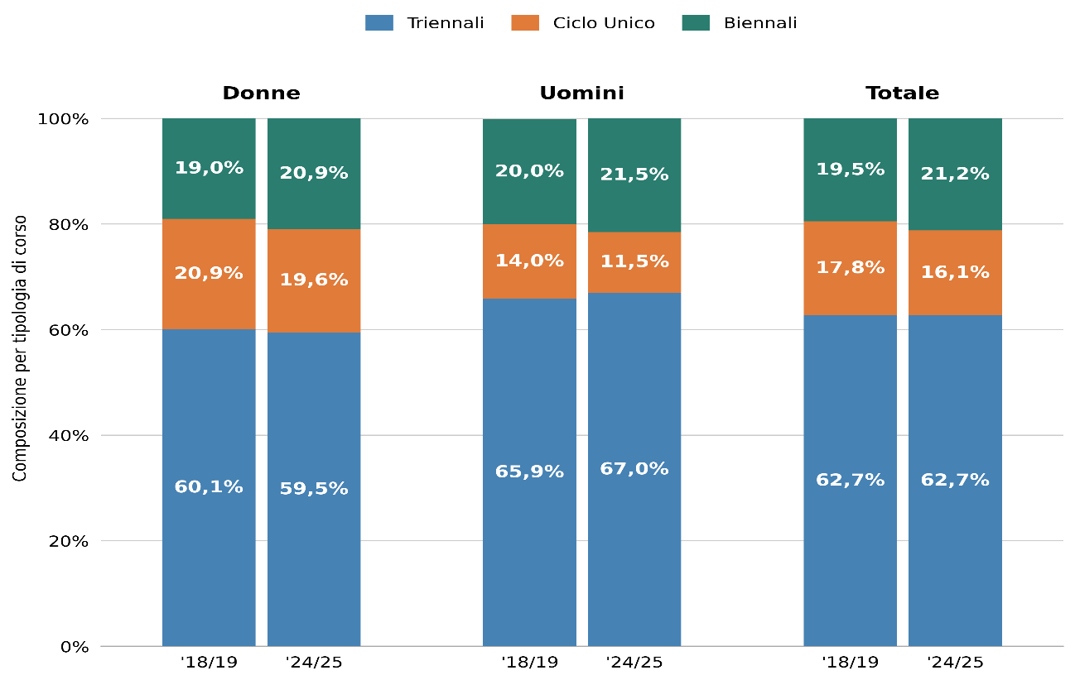

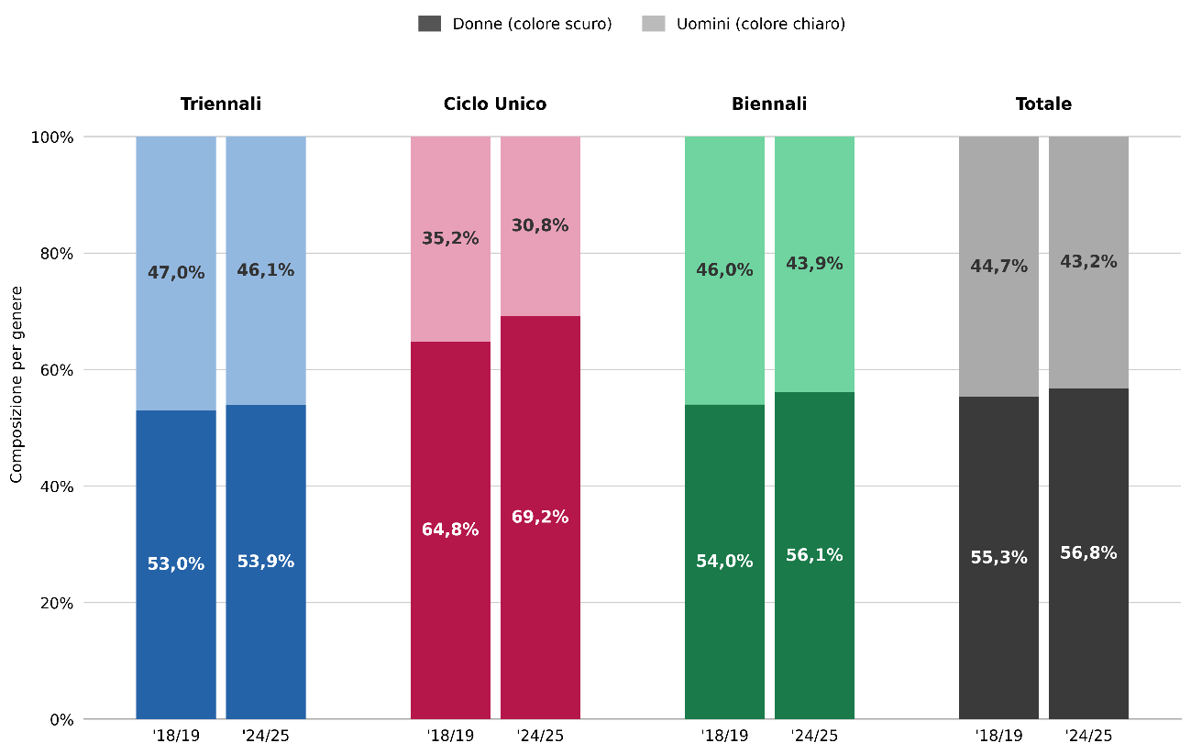

Fonte: MUR-Anagrafe nazionale studenti

Iscritti | 2018/19 |  |  | 2024/25
 | donne | uomini | totale | donne | uomini | totale
Triennali | 583,307 | 516,808 | 1,100,115 | 693,152 | 593,207 | 1,286,359
Ciclo Unico | 202,504 | 109,966 | 312,470 | 228,463 | 101,461 | 329,924
Biennali | 184,248 | 156,891 | 341,139 | 243,319 | 190,510 | 433,829
Totale | 970,059 | 783,665 | 1,753,724 | 1,164,934 | 885,178 | 2,050,112

Triennali | 60.1% | 65.9% | 62.7% | 59.5% | 67.0% | 62.7%
Ciclo Unico | 20.9% | 14.0% | 17.8% | 19.6% | 11.5% | 16.1%
Biennali | 19.0% | 20.0% | 19.5% | 20.9% | 21.5% | 21.2%
Totale | 100.0% | 100.0% | 100.0% | 100.0% | 100.0% | 100.0%

Triennali | 53.0% | 47.0% | 100.0% | 53.9% | 46.1% | 100.0%
Ciclo Unico | 64.8% | 35.2% | 100.0% | 69.2% | 30.8% | 100.0%
Biennali | 54.0% | 46.0% | 100.0% | 56.1% | 43.9% | 100.0%
Totale | 55.3% | 44.7% | 100.0% | 56.8% | 43.2% | 100.0%

Indice

Fig. 7.4 e 7.5
Figura 7.4 e Figura 7.5 – Iscritti per tipologia di ateneo e genere (a.a. 2018/19 vs 2024/25)
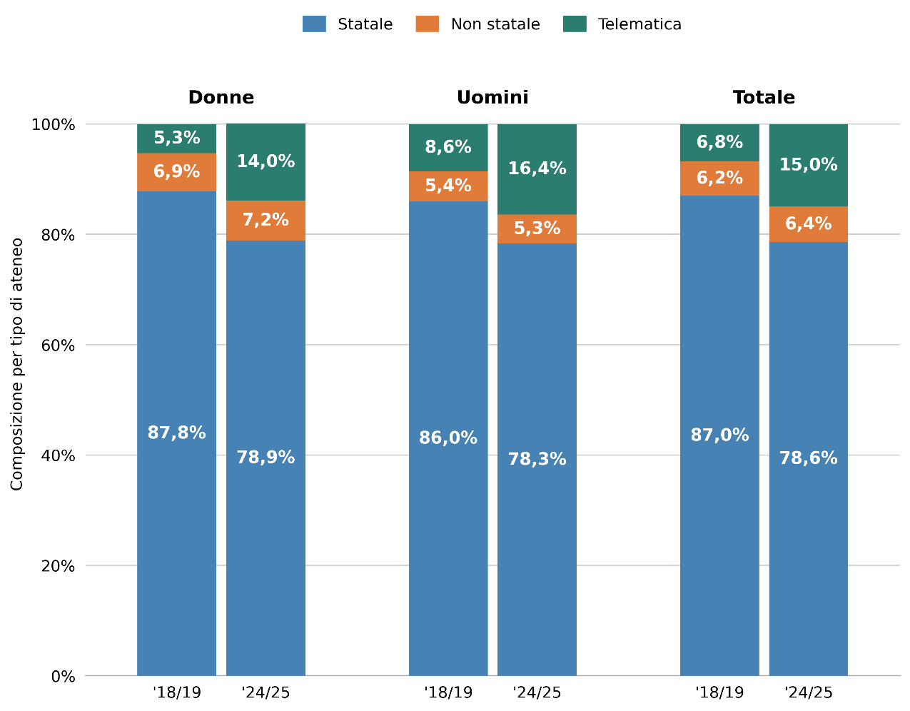

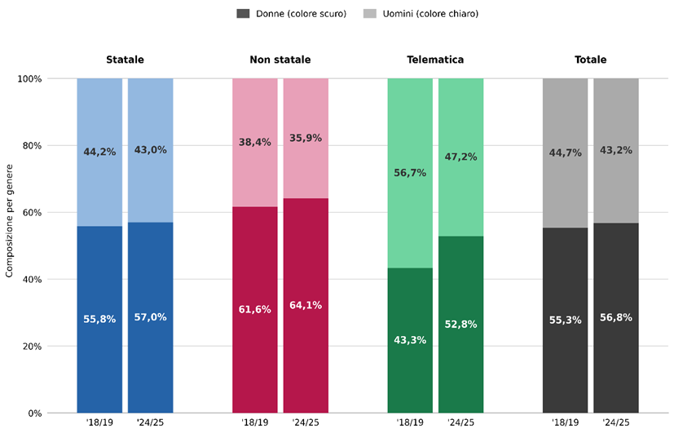

Fonte: MUR-Anagrafe nazionale studenti

Iscritti | 2018/19 |  |  | 2024/25
 | donne | uomini | totale | donne | uomini | totale
Statale | 851,254 | 674,187 | 1,525,441 | 918,679 | 693,173 | 1,611,852
Non statale | 67,253 | 41,984 | 109,237 | 83,584 | 46,815 | 130,399
Telematica | 51,552 | 67,494 | 119,046 | 162,671 | 145,190 | 307,861
Totale | 970,059 | 783,665 | 1,753,724 | 1,164,934 | 885,178 | 2,050,112

Statale | 87.8% | 86.0% | 87.0% | 78.9% | 78.3% | 78.6%
Non statale | 6.9% | 5.4% | 6.2% | 7.2% | 5.3% | 6.4%
Telematica | 5.3% | 8.6% | 6.8% | 14.0% | 16.4% | 15.0%
Totale | 100.0% | 100.0% | 100.0% | 100.0% | 100.0% | 100.0%

Statale | 55.8% | 44.2% | 100.0% | 57.0% | 43.0% | 100.0%
Non statale | 61.6% | 38.4% | 100.0% | 64.1% | 35.9% | 100.0%
Telematica | 43.3% | 56.7% | 100.0% | 52.8% | 47.2% | 100.0%
Totale | 55.3% | 44.7% | 100.0% | 56.8% | 43.2% | 100.0%

Indice

Fig. 7.6 e 7.7
Figura 7.6 e Figura 7.7 – Iscritti per area disciplinare e genere (a.a. 2018/19 vs 2024/25)
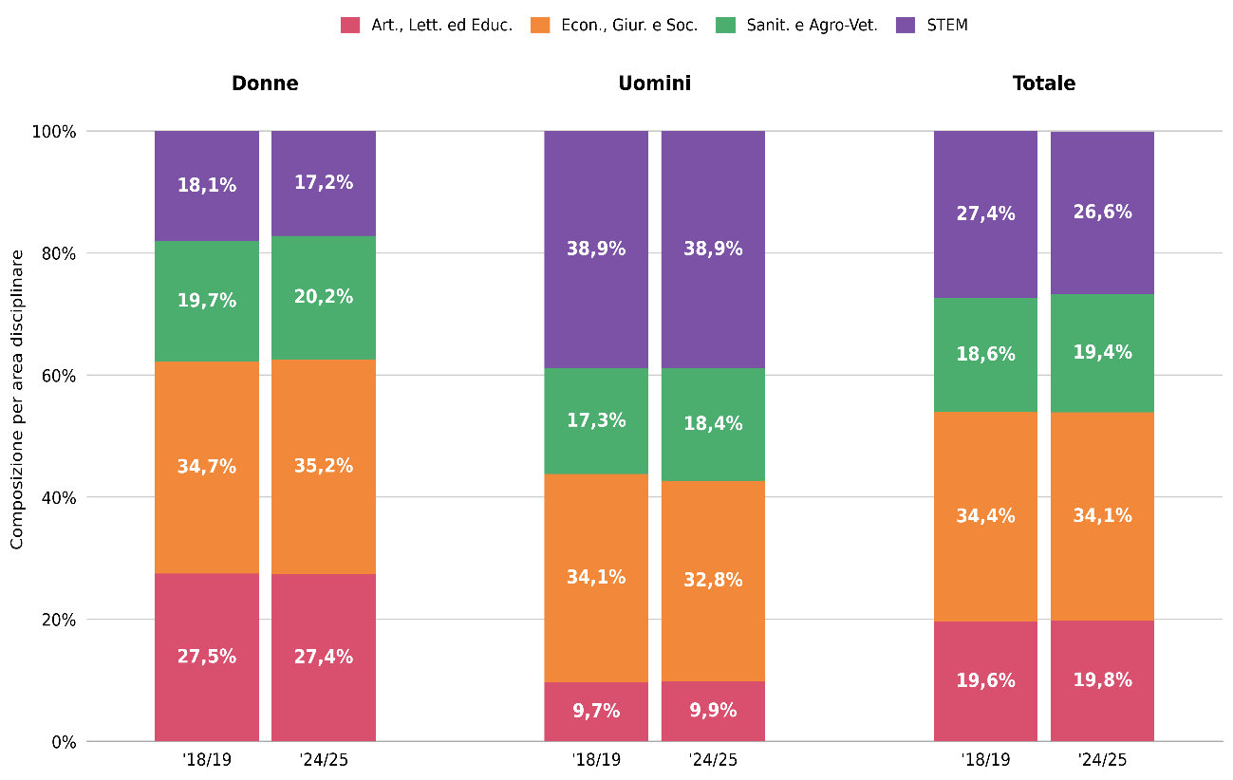

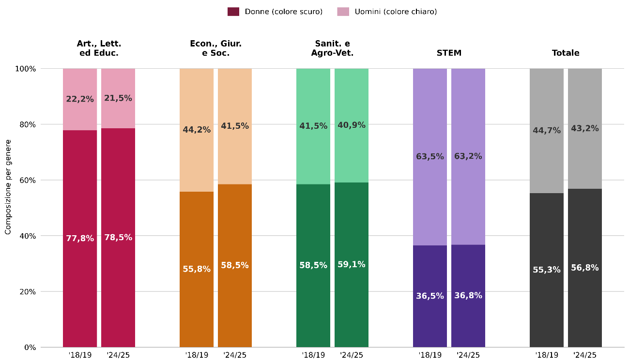

Fonte: MUR-Anagrafe nazionale studenti

Iscritti | 2018/19 |  |  | 2024/25
 | donne | uomini | totale | donne | uomini | totale
Artistica, Letteraria ed Educazione | 266,680 | 76,179 | 342,859 | 319,327 | 87,360 | 406,687
Economica, Giuridica e Sociale | 336,607 | 266,986 | 603,593 | 409,532 | 290,137 | 699,669
Sanitaria e Agro-Veterinaria | 191,111 | 135,496 | 326,607 | 235,264 | 163,009 | 398,273
STEM | 175,661 | 305,004 | 480,665 | 200,811 | 344,672 | 545,483
Totale | 970,059 | 783,665 | 1,753,724 | 1,164,934 | 885,178 | 2,050,112

Artistica, Letteraria ed Educazione | 27.5% | 9.7% | 19.6% | 27.4% | 9.9% | 19.8%
Economica, Giuridica e Sociale | 34.7% | 34.1% | 34.4% | 35.2% | 32.8% | 34.1%
Sanitaria e Agro-Veterinaria | 19.7% | 17.3% | 18.6% | 20.2% | 18.4% | 19.4%
STEM | 18.1% | 38.9% | 27.4% | 17.2% | 38.9% | 26.6%
Totale | 100.0% | 100.0% | 100.0% | 100.0% | 100.0% | 100.0%

Artistica, Letteraria ed Educazione | 77.8% | 22.2% | 100.0% | 78.5% | 21.5% | 100.0%
Economica, Giuridica e Sociale | 55.8% | 44.2% | 100.0% | 58.5% | 41.5% | 100.0%
Sanitaria e Agro-Veterinaria | 58.5% | 41.5% | 100.0% | 59.1% | 40.9% | 100.0%
STEM | 36.5% | 63.5% | 100.0% | 36.8% | 63.2% | 100.0%
Totale | 55.3% | 44.7% | 100.0% | 56.8% | 43.2% | 100.0%

Indice

Fig. 7.8
Figura 7.8 – Iscritti per gruppo disciplinare e genere (% di donne, a.a. 2018/19 vs 2024/25)
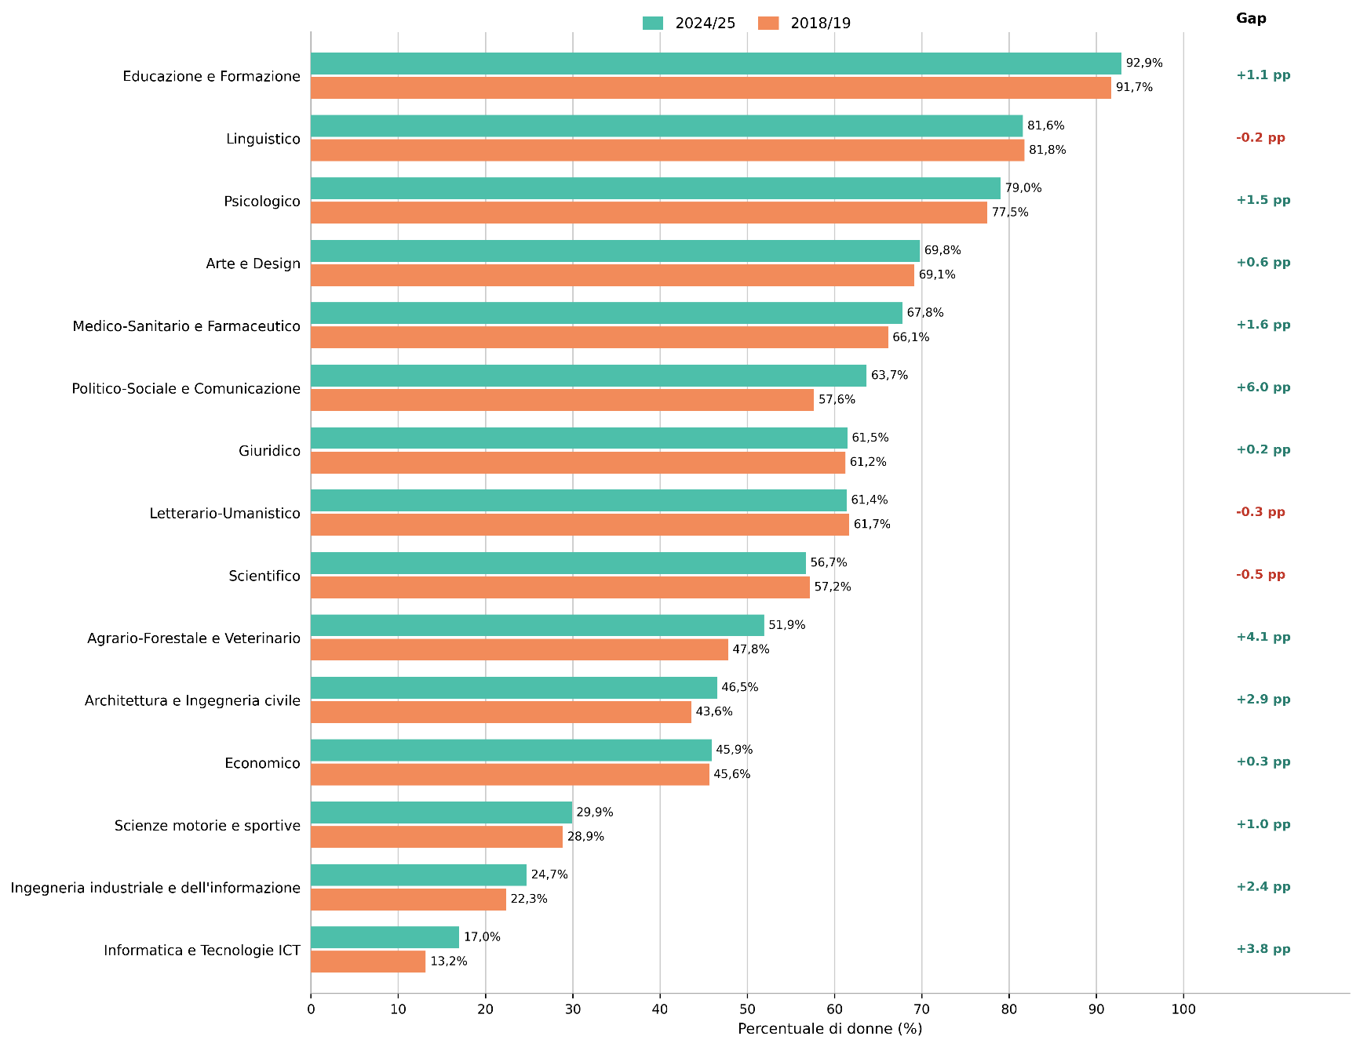

Fonte: MUR-Anagrafe nazionale studenti

Gruppo disciplinare | 2018/19 |  |  | 2024/25 |  |  | Gruppo disciplinare | 2018/19 | 2024/25 | diff.%
 | Donne | Uomini | Totale | Donne | Uomini | Totale |  | % donne | % donne
Agrario-Forestale e Veterinario | 23,003 | 25,104 | 48,107 | 20,853 | 19,316 | 40,169 | Agrario-Forestale e Veterinario | 47.8% | 51.9% | 4.1%
Architettura e Ingegneria civile | 37,955 | 49,090 | 87,045 | 36,550 | 41,980 | 78,530 | Architettura e Ingegneria civile | 43.6% | 46.5% | 2.9%
Arte e Design | 38,770 | 17,305 | 56,075 | 46,798 | 20,271 | 67,069 | Arte e Design | 69.1% | 69.8% | 0.6%
Economico | 113,636 | 135,391 | 249,027 | 125,540 | 147,955 | 273,495 | Economico | 45.6% | 45.9% | 0.3%
Educazione e Formazione | 90,327 | 8,152 | 98,479 | 131,522 | 10,123 | 141,645 | Educazione e Formazione | 91.7% | 92.9% | 1.1%
Giuridico | 90,647 | 57,382 | 148,029 | 96,348 | 60,429 | 156,777 | Giuridico | 61.2% | 61.5% | 0.2%
Informatica e Tecnologie ICT | 4,506 | 29,758 | 34,264 | 9,089 | 44,492 | 53,581 | Informatica e Tecnologie ICT | 13.2% | 17.0% | 3.8%
Ingegneria industriale e dell'informazione | 46,351 | 161,098 | 207,449 | 61,252 | 186,524 | 247,776 | Ingegneria industriale e dell'informazione | 22.3% | 24.7% | 2.4%
Letterario-Umanistico | 50,239 | 31,231 | 81,470 | 62,322 | 39,198 | 101,520 | Letterario-Umanistico | 61.7% | 61.4% | -0.3%
Linguistico | 87,344 | 19,491 | 106,835 | 78,685 | 17,768 | 96,453 | Linguistico | 81.8% | 81.6% | -0.2%
Medico-Sanitario e Farmaceutico | 155,657 | 79,697 | 235,354 | 192,129 | 91,408 | 283,537 | Medico-Sanitario e Farmaceutico | 66.1% | 67.8% | 1.6%
Politico-Sociale e Comunicazione | 80,473 | 59,148 | 139,621 | 104,611 | 59,678 | 164,289 | Politico-Sociale e Comunicazione | 57.6% | 63.7% | 6.0%
Psicologico | 51,851 | 15,065 | 66,916 | 83,033 | 22,075 | 105,108 | Psicologico | 77.5% | 79.0% | 1.5%
Scientifico | 86,849 | 65,058 | 151,907 | 93,920 | 71,676 | 165,596 | Scientifico | 57.2% | 56.7% | -0.5%
Scienze motorie e sportive | 12,451 | 30,695 | 43,146 | 22,282 | 52,285 | 74,567 | Scienze motorie e sportive | 28.9% | 29.9% | 1.0%
Totale | 970,059 | 783,665 | 1,753,724 | 1,164,934 | 885,178 | 2,050,112 | Totale | 55.3% | 56.8% | 1.5%

Fonte: MUR-Anagrafe nazionale studenti

Indice

Fig. 7.9
Figura 7.9 – Tasso di abbandono per tipologia di corso e genere (aa. 2018/19 vs 2024/25)
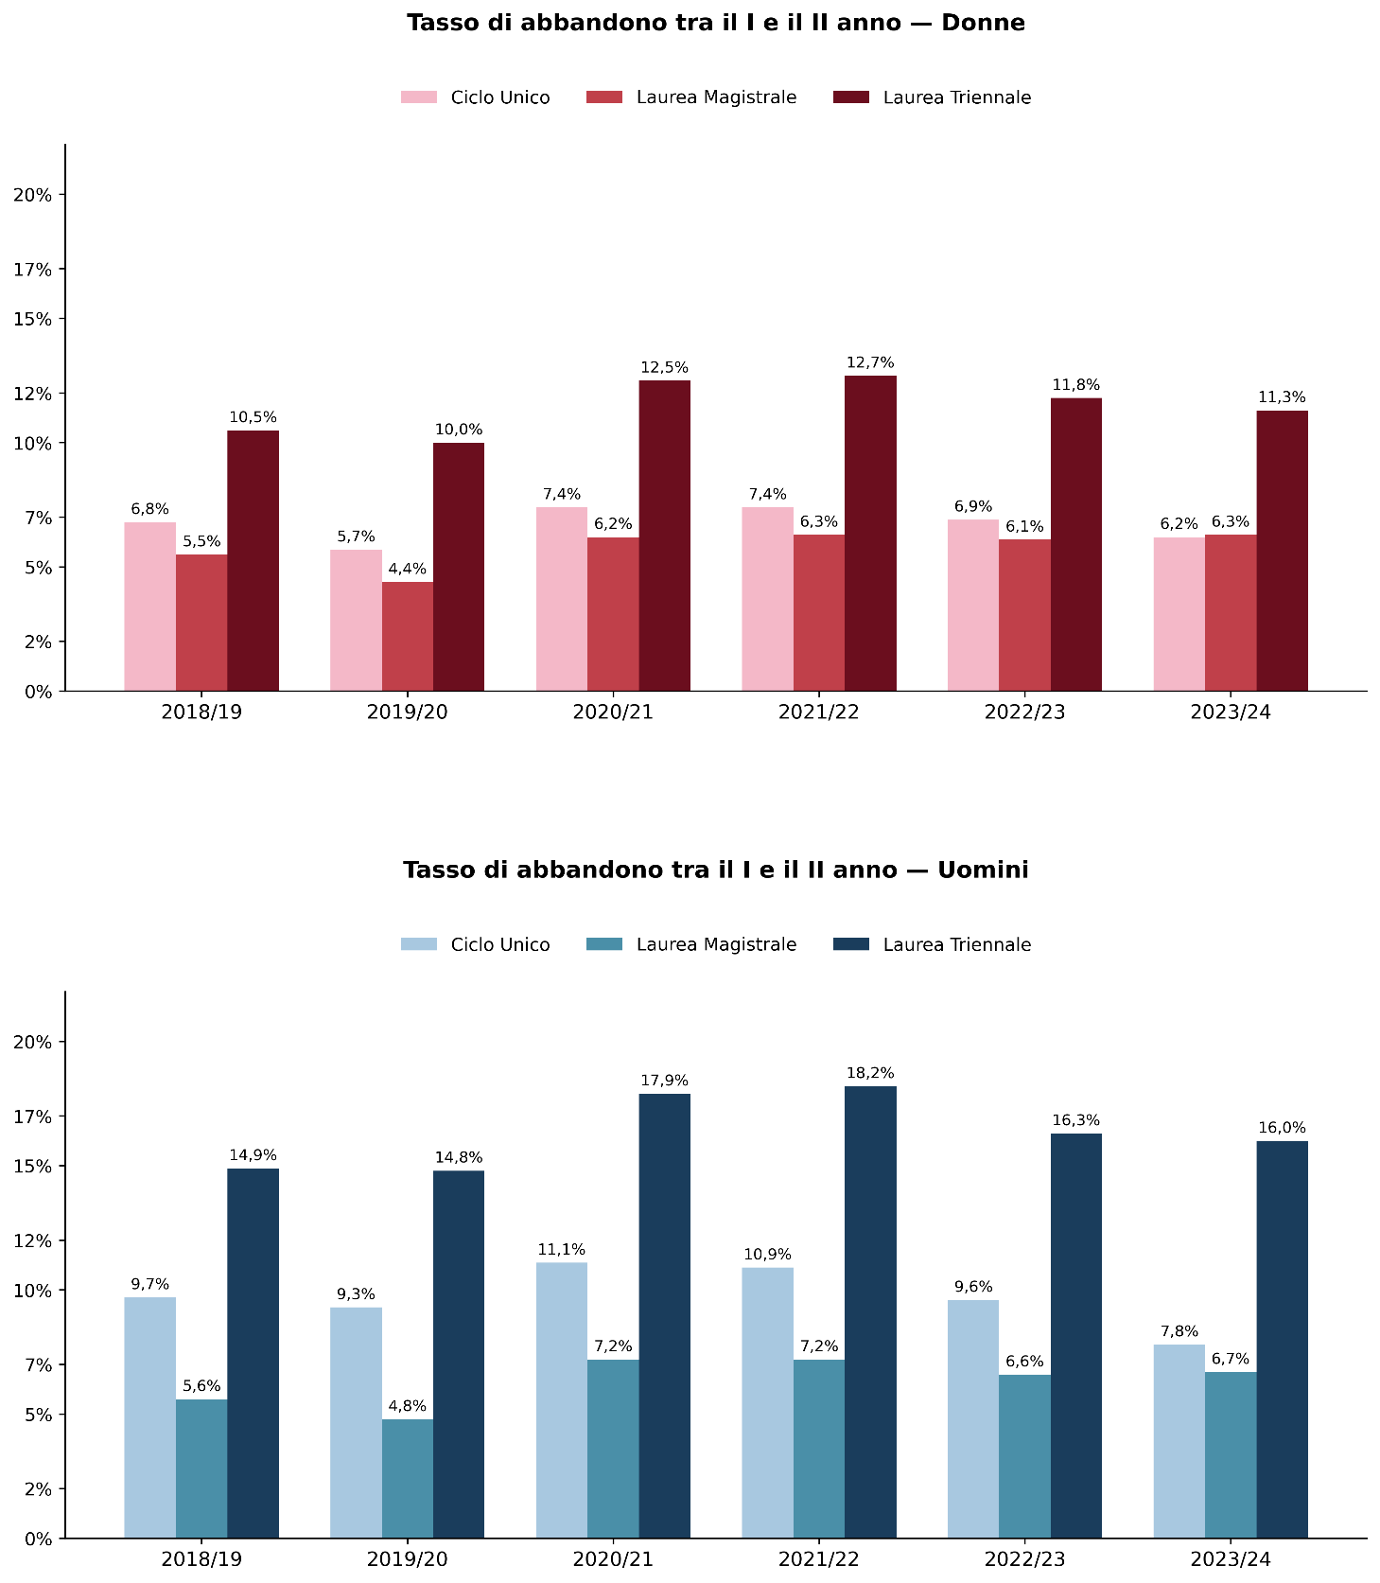

Fonte: MUR-Anagrafe nazionale studenti

a.a. | Donne
 | Ciclo Unico | Laurea Magistrale | Laurea Triennale
2018/19 | 6.8% | 5.5% | 10.5%
2019/20 | 5.7% | 4.4% | 10.0%
2020/21 | 7.4% | 6.2% | 12.5%
2021/22 | 7.4% | 6.3% | 12.7%
2022/23 | 6.9% | 6.1% | 11.8%
2023/24 | 6.2% | 6.3% | 11.3%
Fonte: MUR-Anagrafe nazionale studenti

a.a. | Uomini
 | Ciclo Unico | Laurea Magistrale | Laurea Triennale
2018/19 | 9.7% | 5.6% | 14.9%
2019/20 | 9.3% | 4.8% | 14.8%
2020/21 | 11.1% | 7.2% | 17.9%
2021/22 | 10.9% | 7.2% | 18.2%
2022/23 | 9.6% | 6.6% | 16.3%
2023/24 | 7.8% | 6.7% | 16.0%

Indice

Fig. 7.10
Figura 7.10 – Laureati per genere (2018-2024)
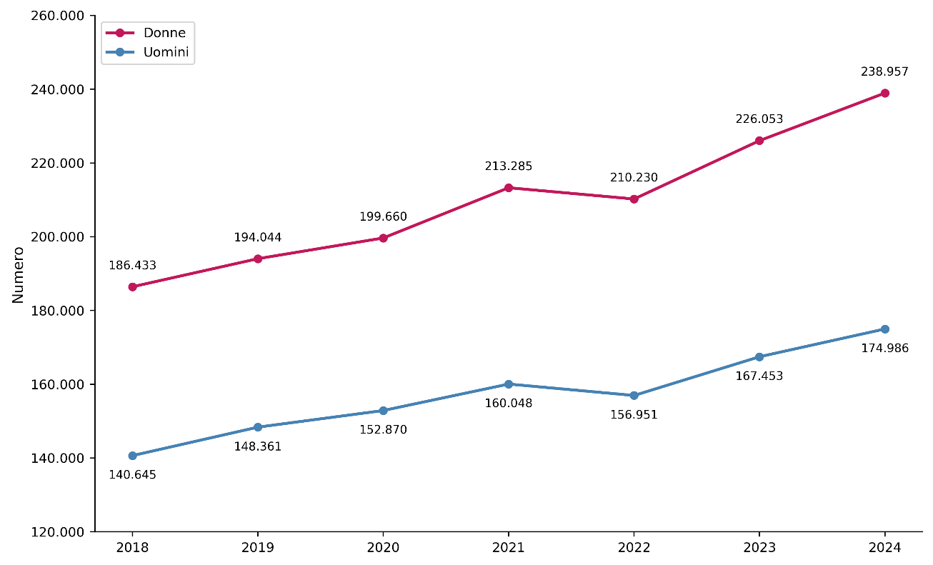

Fonte: MUR-Anagrafe nazionale studenti

Anno | Donne | Uomini
2018 | 186,433 | 140,645
2019 | 194,044 | 148,361
2020 | 199,660 | 152,870
2021 | 213,285 | 160,048
2022 | 210,230 | 156,951
2023 | 226,053 | 167,453
2024 | 238,957 | 174,986

Fonte: MUR-Anagrafe nazionale studenti

Indice

Fig. 7.11
Figura 7.11 – Laureati per tipologia di corso di studi e genere (2018-2024)
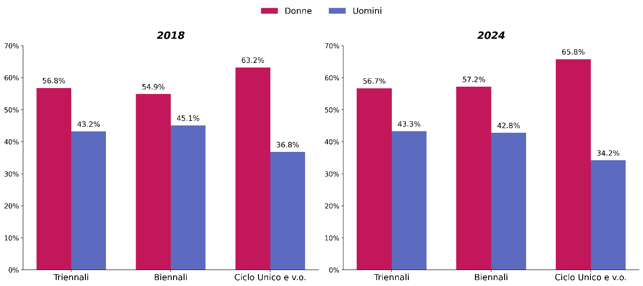

Fonte: MUR-Anagrafe nazionale studenti

Tipo di corso | 2018 |  | 2024
 | Donne | Uomini | Donne | Uomini
Triennali | 56.8% | 43.2% | 56.7% | 43.3%
Biennali | 54.9% | 45.1% | 57.2% | 42.8%
Ciclo Unico | 63.2% | 36.8% | 65.8% | 34.2%

Indice

Fig. 7.12
Figura 7.12 – Progressione di carriera delle coorti di immatricolati puri alle lauree triennali, per area disciplinare e per genere (a.a. 2018/19)

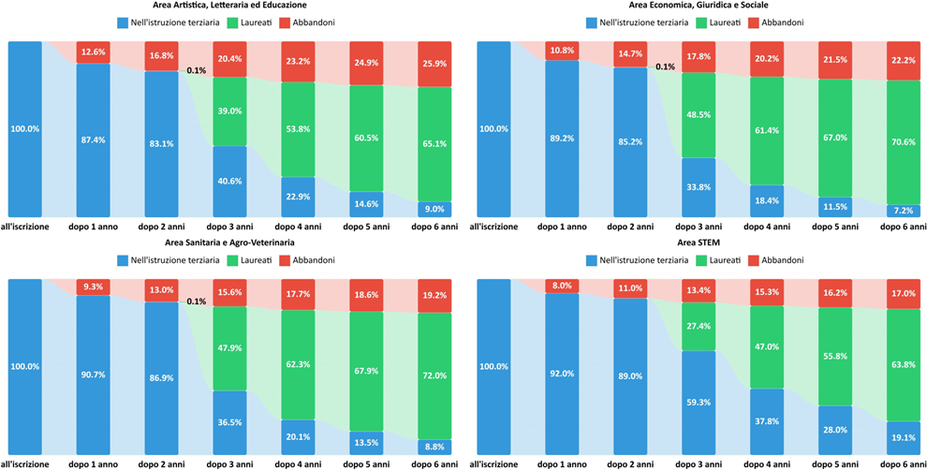
Donne
 | Donne
 | Coorte immatricolate pure alla laurea triennale area Artistica, Letteraria ed Educazione (a.a. 2018/19) | Nell'istruzione terziaria | Abbandoni | Laureati | Nell'istruzione terziaria | Abbandoni | Laureati
 | all'iscrizione | 39,537 | 0 | 0 | 100.0% | 0.0% | 0.0%
 | dopo 1 anno | 34,540 | 4,996 | 1 | 87.4% | 12.6% | 0.0%
 | dopo 2 anni | 32,843 | 6,650 | 44 | 83.1% | 16.8% | 0.1%
 | dopo 3 anni | 16,050 | 8,066 | 15,421 | 40.6% | 20.4% | 39.0%
 | dopo 4 anni | 9,073 | 9,187 | 21,277 | 22.9% | 23.2% | 53.8%
 | dopo 5 anni | 5,769 | 9,852 | 23,916 | 14.6% | 24.9% | 60.5%
 | dopo 6 anni | 3,540 | 10,249 | 25,748 | 9.0% | 25.9% | 65.1%
 | Donne
 | Coorte immatricolate pure alla laurea triennale area Economica, Giuridica e Sociale (a.a. 2018/19) | Nell'istruzione terziaria | Abbandoni | Laureati | Nell'istruzione terziaria | Abbandoni | Laureati
 | all'iscrizione | 41,700 | 0 | 0 | 100.0% | 0.0% | 0.0%
 | dopo 1 anno | 37,188 | 4,509 | 3 | 89.2% | 10.8% | 0.0%
 | dopo 2 anni | 35,531 | 6,122 | 47 | 85.2% | 14.7% | 0.1%
 | dopo 3 anni | 14,080 | 7,414 | 20,206 | 33.8% | 17.8% | 48.5%
 | dopo 4 anni | 7,673 | 8,418 | 25,609 | 18.4% | 20.2% | 61.4%
 | dopo 5 anni | 4,808 | 8,952 | 27,940 | 11.5% | 21.5% | 67.0%
 | dopo 6 anni | 2,991 | 9,259 | 29,450 | 7.2% | 22.2% | 70.6%
 | Donne
 | Coorte immatricolate pure alla laurea triennale area Sanitaria e Agro-Veterinaria (a.a. 2018/19) | Nell'istruzione terziaria | Abbandoni | Laureati | Nell'istruzione terziaria | Abbandoni | Laureati
 | all'iscrizione | 19,940 | 0 | 0 | 100.0% | 0.0% | 0.0%
 | dopo 1 anno | 18,082 | 1,858 | 0 | 90.7% | 9.3% | 0.0%
Uomini | dopo 2 anni | 17,329 | 2,600 | 11 | 86.9% | 13.0% | 0.1%
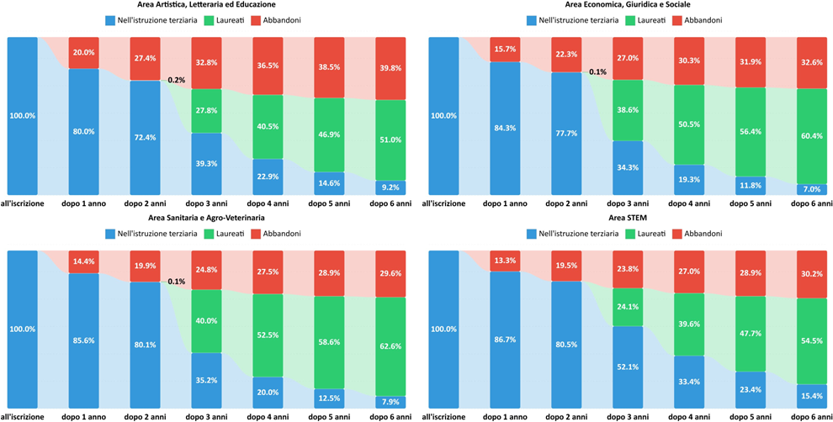
 | dopo 3 anni | 7,285 | 3,112 | 9,543 | 36.5% | 15.6% | 47.9%
 | dopo 4 anni | 4,001 | 3,522 | 12,417 | 20.1% | 17.7% | 62.3%
 | dopo 5 anni | 2,691 | 3,704 | 13,545 | 13.5% | 18.6% | 67.9%
 | dopo 6 anni | 1,757 | 3,820 | 14,363 | 8.8% | 19.2% | 72.0%
 | Donne
 | Coorte immatricolate pure alla laurea triennale STEM (a.a. 2018/19) | Nell'istruzione terziaria | Abbandoni | Laureati | Nell'istruzione terziaria | Abbandoni | Laureati
 | all'iscrizione | 31,041 | 0 | 0 | 100.0% | 0.0% | 0.0%
 | dopo 1 anno | 28,543 | 2,498 | 0 | 92.0% | 8.0% | 0.0%
 | dopo 2 anni | 27,625 | 3,408 | 8 | 89.0% | 11.0% | 0.0%
 | dopo 3 anni | 18,404 | 4,146 | 8,491 | 59.3% | 13.4% | 27.4%
 | dopo 4 anni | 11,718 | 4,748 | 14,575 | 37.8% | 15.3% | 47.0%
 | dopo 5 anni | 8,693 | 5,038 | 17,310 | 28.0% | 16.2% | 55.8%
 | dopo 6 anni | 5,940 | 5,287 | 19,814 | 19.1% | 17.0% | 63.8%

 | Uomini
 | Coorte immatricolati puri alla laurea triennale area Artistica, Letteraria ed Educazione (a.a. 2018/19) | Nell'istruzione terziaria | Abbandoni | Laureati | Nell'istruzione terziaria | Abbandoni | Laureati
 | all'iscrizione | 11,879 | 0 | 0 | 100.0% | 0.0% | 0.0%
 | dopo 1 anno | 9,504 | 2,375 | 0 | 80.0% | 20.0% | 0.0%
 | dopo 2 anni | 8,602 | 3,252 | 25 | 72.4% | 27.4% | 0.2%
 | dopo 3 anni | 4,674 | 3,898 | 3,307 | 39.3% | 32.8% | 27.8%
 | dopo 4 anni | 2,724 | 4,341 | 4,814 | 22.9% | 36.5% | 40.5%
 | dopo 5 anni | 1,740 | 4,573 | 5,566 | 14.6% | 38.5% | 46.9%
Fonte: MUR-Anagrafe nazionale studenti | dopo 6 anni | 1,098 | 4,724 | 6,057 | 9.2% | 39.8% | 51.0%
 | Uomini
 | Coorte immatricolati puri alla laurea triennale area Economica, Giuridica e Sociale (a.a. 2018/19) | Nell'istruzione terziaria | Abbandoni | Laureati | Nell'istruzione terziaria | Abbandoni | Laureati
Indice | all'iscrizione | 35,957 | 0 | 0 | 100.0% | 0.0% | 0.0%
 | dopo 1 anno | 30,313 | 5,644 | 0 | 84.3% | 15.7% | 0.0%
 | dopo 2 anni | 27,928 | 8,001 | 28 | 77.7% | 22.3% | 0.1%
 | dopo 3 anni | 12,351 | 9,724 | 13,882 | 34.3% | 27.0% | 38.6%
 | dopo 4 anni | 6,931 | 10,884 | 18,142 | 19.3% | 30.3% | 50.5%
 | dopo 5 anni | 4,232 | 11,460 | 20,265 | 11.8% | 31.9% | 56.4%
 | dopo 6 anni | 2,517 | 11,725 | 21,715 | 7.0% | 32.6% | 60.4%
 | Uomini
 | Coorte immatricolati puri alla laurea triennale area Sanitaria e Agro-Veterinaria (a.a. 2018/19) | Nell'istruzione terziaria | Abbandoni | Laureati | Nell'istruzione terziaria | Abbandoni | Laureati
 | all'iscrizione | 15,051 | 0 | 0 | 100.0% | 0.0% | 0.0%
 | dopo 1 anno | 12,879 | 2,171 | 1 | 85.6% | 14.4% | 0.0%
 | dopo 2 anni | 12,051 | 2,991 | 9 | 80.1% | 19.9% | 0.1%
 | dopo 3 anni | 5,302 | 3,733 | 6,016 | 35.2% | 24.8% | 40.0%
 | dopo 4 anni | 3,008 | 4,141 | 7,902 | 20.0% | 27.5% | 52.5%
 | dopo 5 anni | 1,878 | 4,355 | 8,818 | 12.5% | 28.9% | 58.6%
 | dopo 6 anni | 1,182 | 4,453 | 9,416 | 7.9% | 29.6% | 62.6%
 | Uomini
 | Coorte immatricolati puri alla laurea triennale STEM (a.a. 2018/19) | Nell'istruzione terziaria | Abbandoni | Laureati | Nell'istruzione terziaria | Abbandoni | Laureati
 | all'iscrizione | 50,885 | 0 | 0 | 100.0% | 0.0% | 0.0%
 | dopo 1 anno | 44,139 | 6,745 | 1 | 86.7% | 13.3% | 0.0%
 | dopo 2 anni | 40,958 | 9,908 | 19 | 80.5% | 19.5% | 0.0%
 | dopo 3 anni | 26,500 | 12,131 | 12,254 | 52.1% | 23.8% | 24.1%
 | dopo 4 anni | 16,994 | 13,746 | 20,145 | 33.4% | 27.0% | 39.6%
 | dopo 5 anni | 11,886 | 14,706 | 24,293 | 23.4% | 28.9% | 47.7%
 | dopo 6 anni | 7,811 | 15,362 | 27,712 | 15.4% | 30.2% | 54.5%

Fig. 7.13
Figura 7.13 – Dottorandi e dottori di ricerca per genere (aa.aa. 2018/19-2024/25)
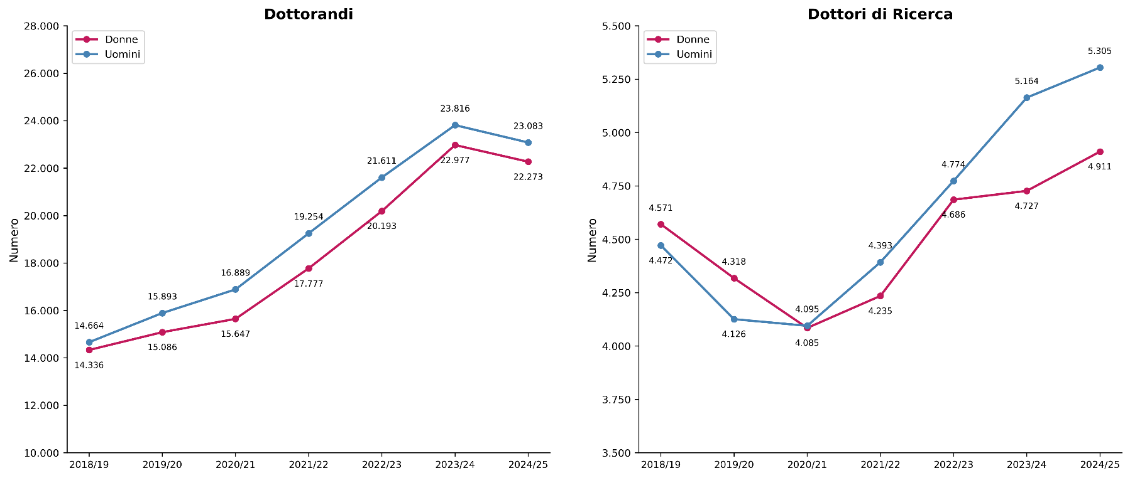

Fonte: MUR-Anagrafe nazionale studenti post-laurea

Dottorandi | Donne | Uomini | Dottori di ricerca | Donne | Uomini
2018/19 | 14,336 | 14,664 | 2018/19 | 4,571 | 4,472
2019/20 | 15,086 | 15,893 | 2019/20 | 4,318 | 4,126
2020/21 | 15,647 | 16,889 | 2020/21 | 4,085 | 4,095
2021/22 | 17,777 | 19,254 | 2021/22 | 4,235 | 4,095
2022/23 | 20,193 | 21,611 | 2022/23 | 4,686 | 4,774
2023/24 | 22,977 | 23,816 | 2023/24 | 4,727 | 5,164
2024/25 | 22,273 | 23,083 | 2024/25 | 4,911 | 5,305

Fonte: MUR-Anagrafe nazionale studenti post-laurea

Indice

Fig. 7.14
Figura 7.14 – Assegnisti di ricerca per genere (2018-2024)
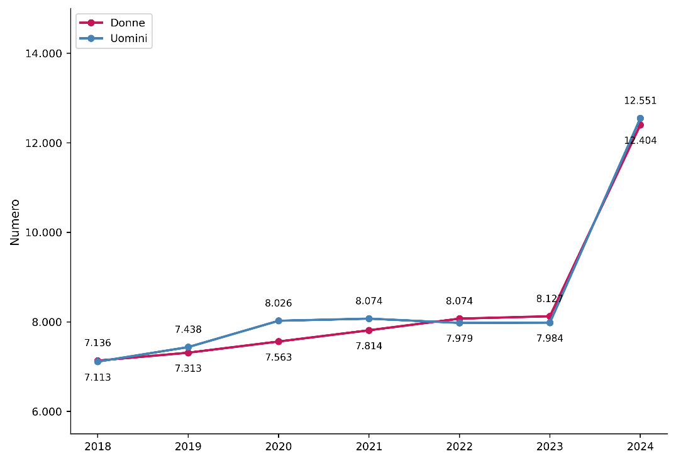

Fonte: Banca dati assegnisti di ricerca

a.s. | Donne | Uomini | Totale
2018 | 7,136 | 7,113 | 14,249
2019 | 7,313 | 7,438 | 14,751
2020 | 7,563 | 8,026 | 15,589
2021 | 7,814 | 8,074 | 15,888
2022 | 8,074 | 7,979 | 16,053
2023 | 8,127 | 7,984 | 16,111
2024 | 12,551 | 12,404 | 24,955

Indice

Fig. 7.15
Figura 7.15 – Personale docente per ruolo e per genere (2018 vs 2025)

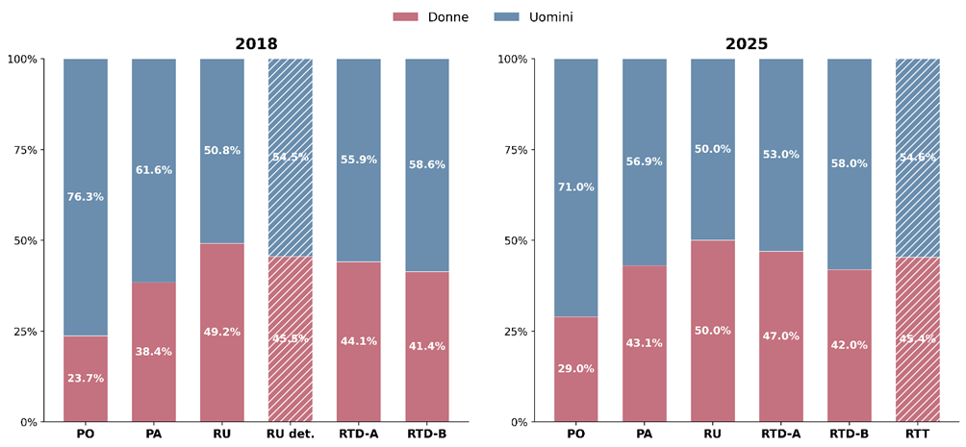

Fonte: MUR-Banca dati personale atenei

Ruolo | 2018 |  | Ruolo | 2025
 | Donne | Uomini |  | Donne | Uomini
PO | 23.7% | 76.3% | PO | 29.0% | 71.0%
PA | 38.4% | 61.6% | PA | 43.1% | 56.9%
RU | 49.2% | 50.8% | RU | 50.0% | 50.0%
RTD- L.230/05 | 45.5% | 54.5% | RTD A | 47.0% | 53.0%
RTD-A | 44.1% | 55.9% | RTD B | 42.0% | 58.0%
RTD-B | 41.4% | 58.6% | RTT | 45.4% | 54.6%

Indice

Fig. 7.16
Figura 7.16 – Docenti universitari per area CUN, ruolo e genere (2018)
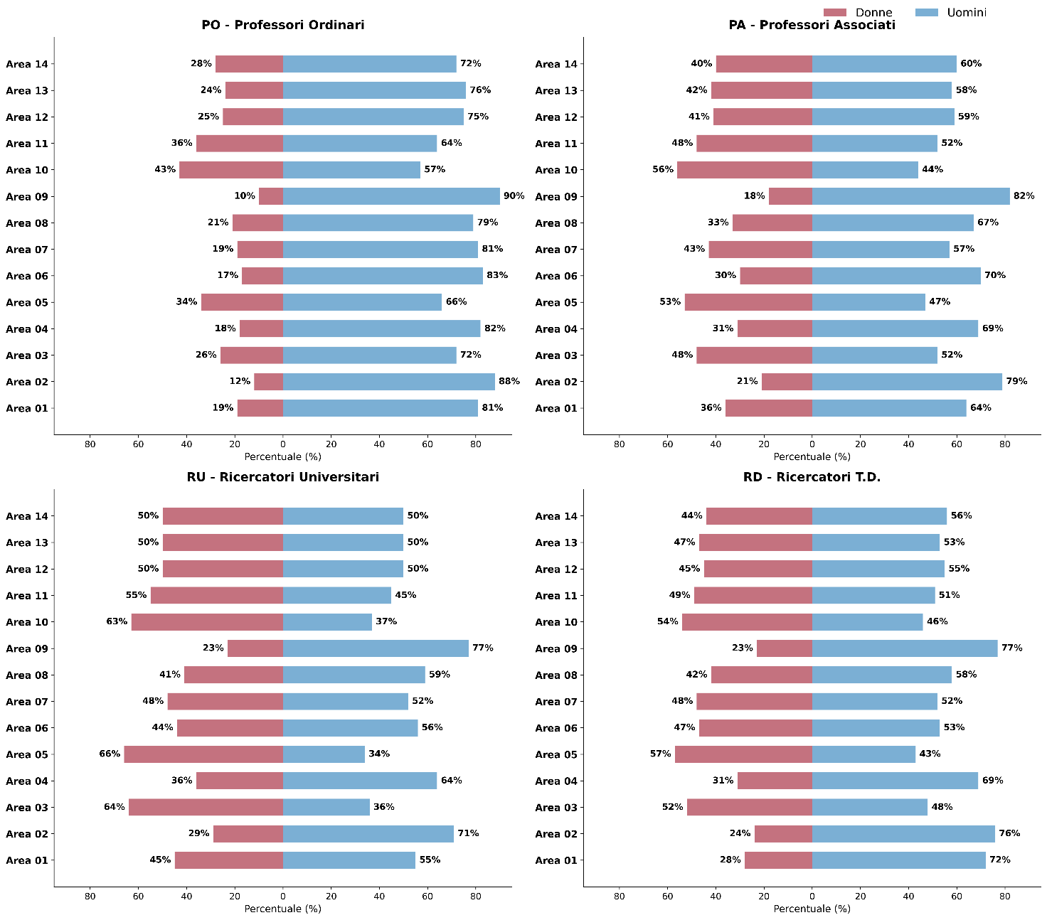

Fonte: MUR-Banca dati personale atenei

Area CUN | Professori ordinari - PO |  | Professori associati - PA |  | Ricercatori universitari - RU |  | Ricercatori T.D. - RD
 | donne | uomini | donne | uomini | donne | uomini | donne | uomini
Area 01 | 19.4% | 80.6% | 35.7% | 64.3% | 45.1% | 54.9% | 27.6% | 72.4%
Area 02 | 12.1% | 87.9% | 21.4% | 78.6% | 29.3% | 70.7% | 23.7% | 76.3%
Area 03 | 27.9% | 72.1% | 47.8% | 52.2% | 64.3% | 35.7% | 52.2% | 47.8%
Area 04 | 18.0% | 82.0% | 30.5% | 69.5% | 35.8% | 64.2% | 31.3% | 68.7%
Area 05 | 34.0% | 66.0% | 53.4% | 46.6% | 66.5% | 33.5% | 57.5% | 42.5%
Area 06 | 17.1% | 82.9% | 29.8% | 70.2% | 44.5% | 55.5% | 46.9% | 53.1%
Area 07 | 19.5% | 80.5% | 42.6% | 57.4% | 48.4% | 51.6% | 47.6% | 52.4%
Area 08 | 20.9% | 79.1% | 33.2% | 66.8% | 41.0% | 59.0% | 42.3% | 57.7%
Area 09 | 10.3% | 89.7% | 18.3% | 81.7% | 22.7% | 77.3% | 23.1% | 76.9%
Area 10 | 43.1% | 56.9% | 55.8% | 44.2% | 62.6% | 37.4% | 53.7% | 46.3%
Area 11 | 36.3% | 63.7% | 47.6% | 52.4% | 55.1% | 44.9% | 49.1% | 50.9%
Area 12 | 25.3% | 74.7% | 41.0% | 59.0% | 50.0% | 50.0% | 44.9% | 55.1%
Area 13 | 23.5% | 76.5% | 41.5% | 58.5% | 49.7% | 50.3% | 46.7% | 53.3%
Area 14 | 28.3% | 71.7% | 40.5% | 59.5% | 49.5% | 50.5% | 44.4% | 55.6%
Totale | 23.7% | 76.3% | 38.4% | 61.6% | 49.2% | 50.8% | 42.8% | 57.2%
...

Fig. 7.17
Figura 7.17 – Docenti universitari per area CUN, ruolo e genere (2025)
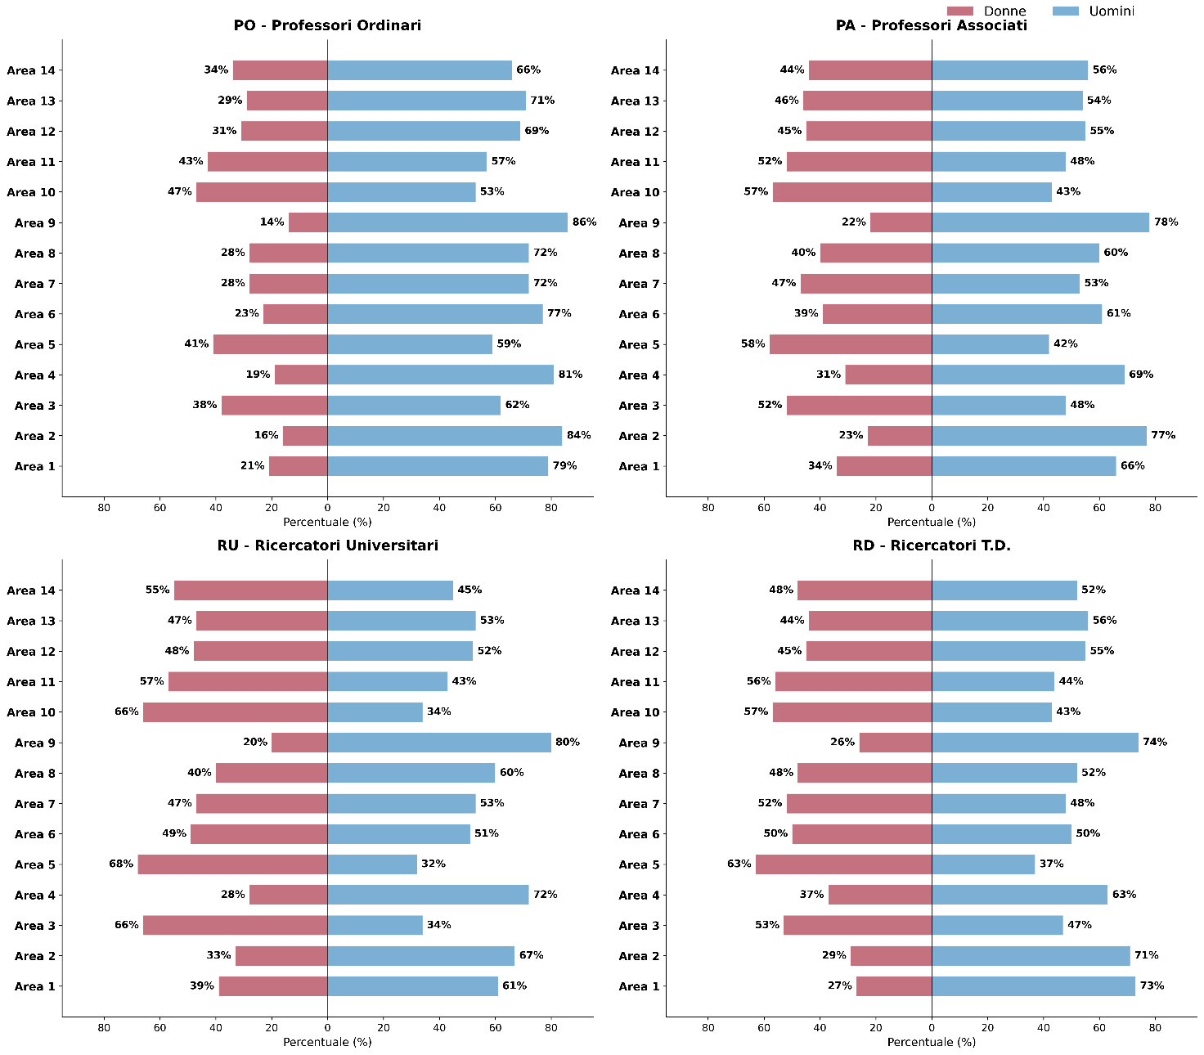

Fonte: MUR-Banca dati personale atenei

Area CUN | Professori ordinari - PO |  | Professori associati - PA |  | Ricercatori universitari - RU |  | Ricercatori T.D. - RD
 | donne | uomini | donne | uomini | donne | uomini | donne | uomini
Area 01 | 20.6% | 79.4% | 34.0% | 66.0% | 38.7% | 61.3% | 26.5% | 73.5%
Area 02 | 15.8% | 84.2% | 23.4% | 76.6% | 32.6% | 67.4% | 28.9% | 71.1%
Area 03 | 38.4% | 61.6% | 52.5% | 47.5% | 65.8% | 34.2% | 52.6% | 47.4%
Area 04 | 19.2% | 80.8% | 31.5% | 68.5% | 27.5% | 72.5% | 37.1% | 62.9%
Area 05 | 40.7% | 59.3% | 58.2% | 41.8% | 68.0% | 32.0% | 63.2% | 36.8%
Area 06 | 22.9% | 77.1% | 39.2% | 60.8% | 48.6% | 51.4% | 50.3% | 49.7%
...

Fig 7.18
Figura 7.18 – Personale docente per area geografica e genere (2018 vs 2025)
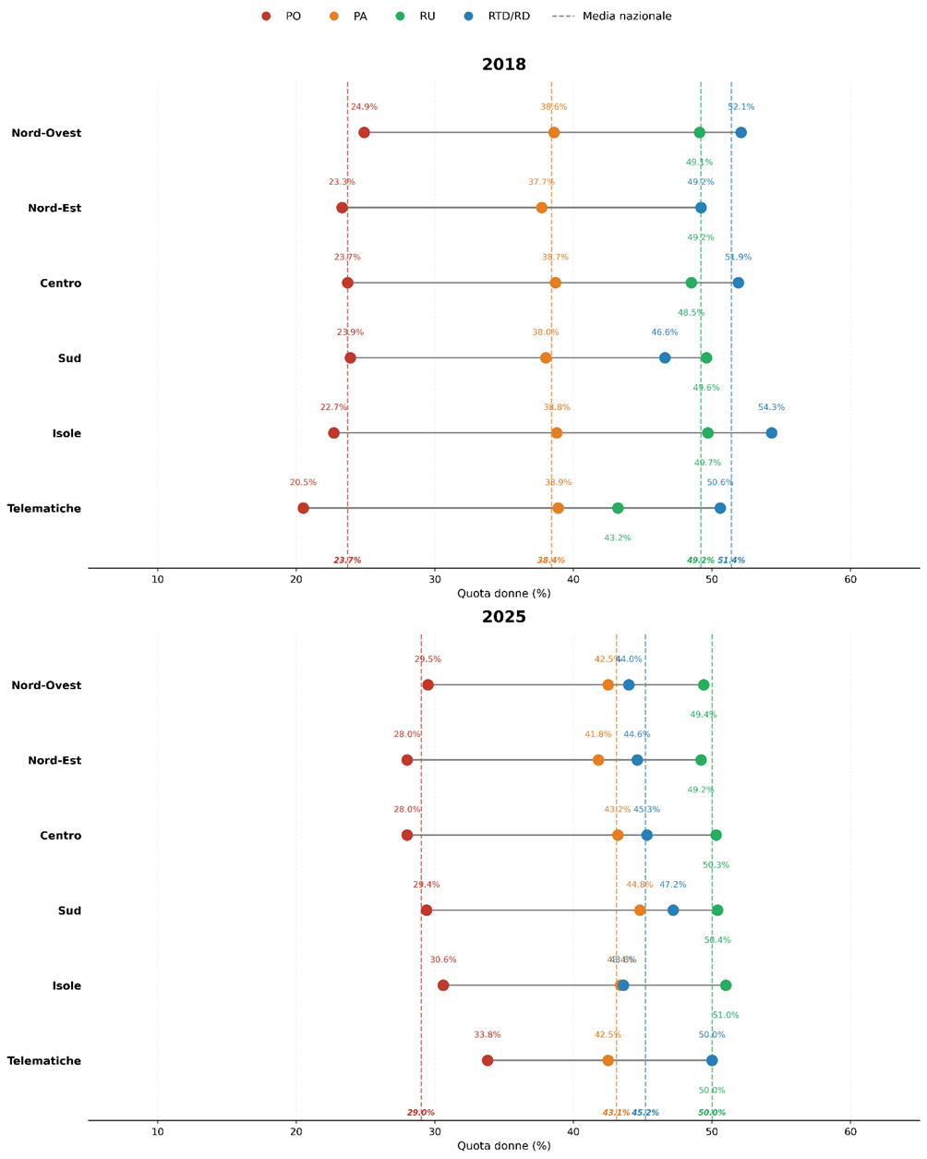

Fonte: MUR-Banca dati personale atenei

2025 (v.a.) |  |  |  |  |  |  |  |  | 2025 (val.%)
Area geo | PO |  | PA |  | RU |  | RD |  | Area geo | PO | PA | RU | RD
 | Donne | Uomini | Donne | Uomini | Donne | Uomini | Donne | Uomini |  | % donne | % donne | % donne | % donne
Nord-Ovest | 1,351 | 3,222 | 3,032 | 4,094 | 475 | 487 | 1,631 | 2,073 | Nord-Ovest | 29.5% | 42.5% | 49.4% | 44.0%
Nord-Est | 1,018 | 2,617 | 2,596 | 3,614 | 329 | 340 | 1,280 | 1,591 | Nord-Est | 28.0% | 41.8% | 49.2% | 44.6%
Centro | 1,150 | 2,953 | 2,969 | 3,899 | 523 | 516 | 1,419 | 1,711 | Centro | 28.0% | 43.2% | 50.3% | 45.3%
Sud | 1,102 | 2,641 | 2,528 | 3,118 | 454 | 446 | 1,362 | 1,526 | Sud | 29.4% | 44.8% | 50.4% | 47.2%
...

Fig. 7.19
Figura 7.19 – Organi di governo negli atenei per genere (2023 vs 2024)
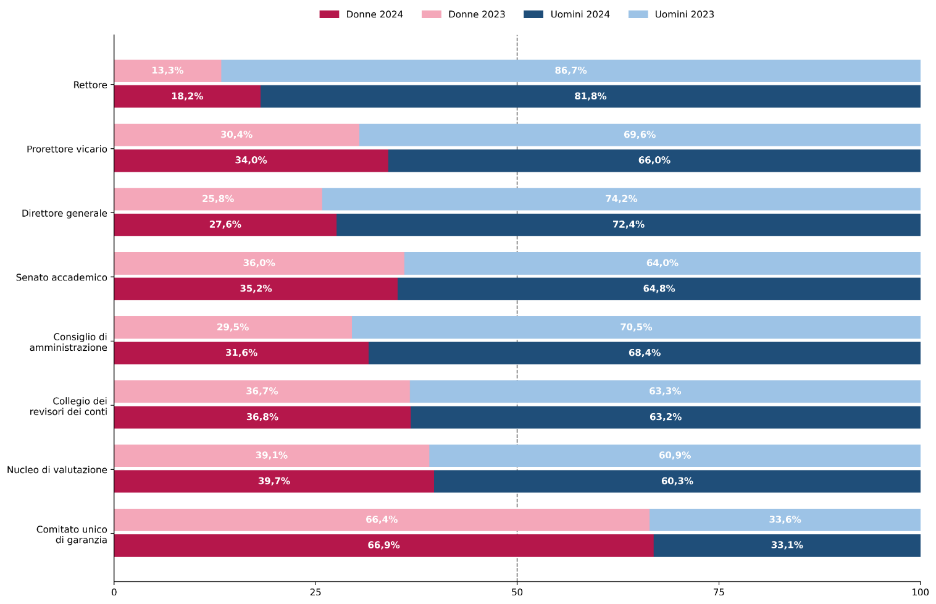

Fonte: MUR-Opendata

Organi di governo | 2023 |  |  | 2024
 | Donne | Uomini | Totale | Donne | Uomini | Totale
Rettore | 13 | 85 | 98 | 18 | 81 | 99
Prorettore vicario | 31 | 71 | 102 | 34 | 66 | 100
Direttore generale | 25 | 72 | 97 | 27 | 71 | 98
Senato accademico | 632 | 1,122 | 1,754 | 633 | 1,166 | 1,799
Consiglio di amministrazione | 290 | 692 | 982 | 312 | 674 | 986
...

Fig 7.20
Figura 7.20 – Forbice di Genere (aa. 2018/19 vs 2024/25 e anno solare 2018 vs 2025)
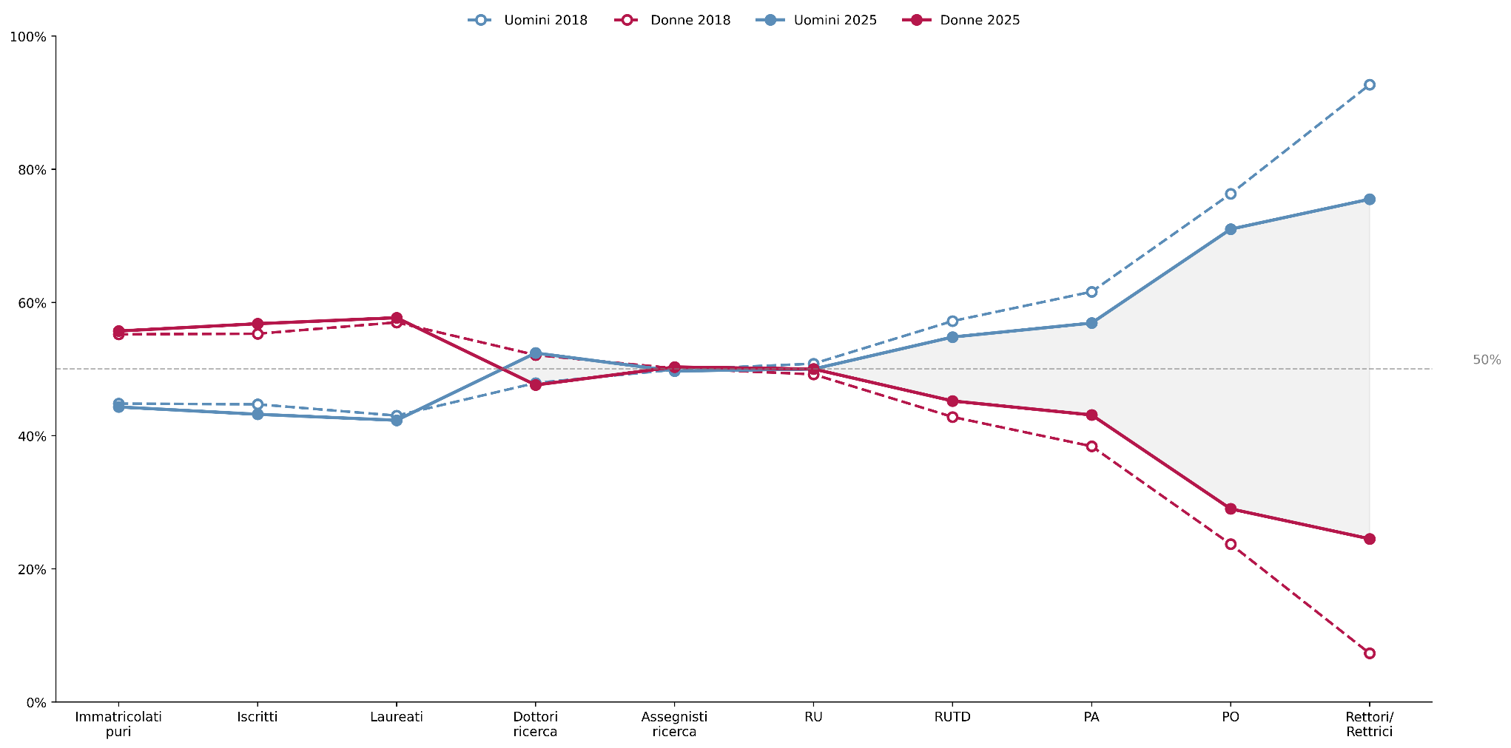

Fonte: MUR-ANS, ANS-PL, banca dati assegnisti e banca dati personale atenei

Genere e anno | Immatricolati puri | Iscritti | Laureati | Dottori ricerca | Assegnisti ricerca | RU | RUTD | PA | PO | Rettori/Rettrici
U 2018 | 44.8% | 44.7% | 43.0% | 47.9% | 49.9% | 50.8% | 57.2% | 61.6% | 76.3% | 92.7%
D 2018 | 55.2% | 55.3% | 57.0% | 52.1% | 50.1% | 49.2% | 42.8% | 38.4% | 23.7% | 7.3%
U 2025 | 44.3% | 43.2% | 42.3% | 52.4% | 49.7% | 50.0% | 54.8% | 56.9% | 71.0% | 75.5%
D 2025 | 55.7% | 56.8% | 57.7% | 47.6% | 50.3% | 50.0% | 45.2% | 43.1% | 29.0% | 24.5%

Fonte: MUR-ANS, ANS-PL, banca dati assegnisti e banca dati personale atenei
...

Fig 7.21
Figura 7.21 – Forbici di Genere per macroarea geografica (aa. 2018/19 vs 2024/25 e anno solare 2018 vs 2025)
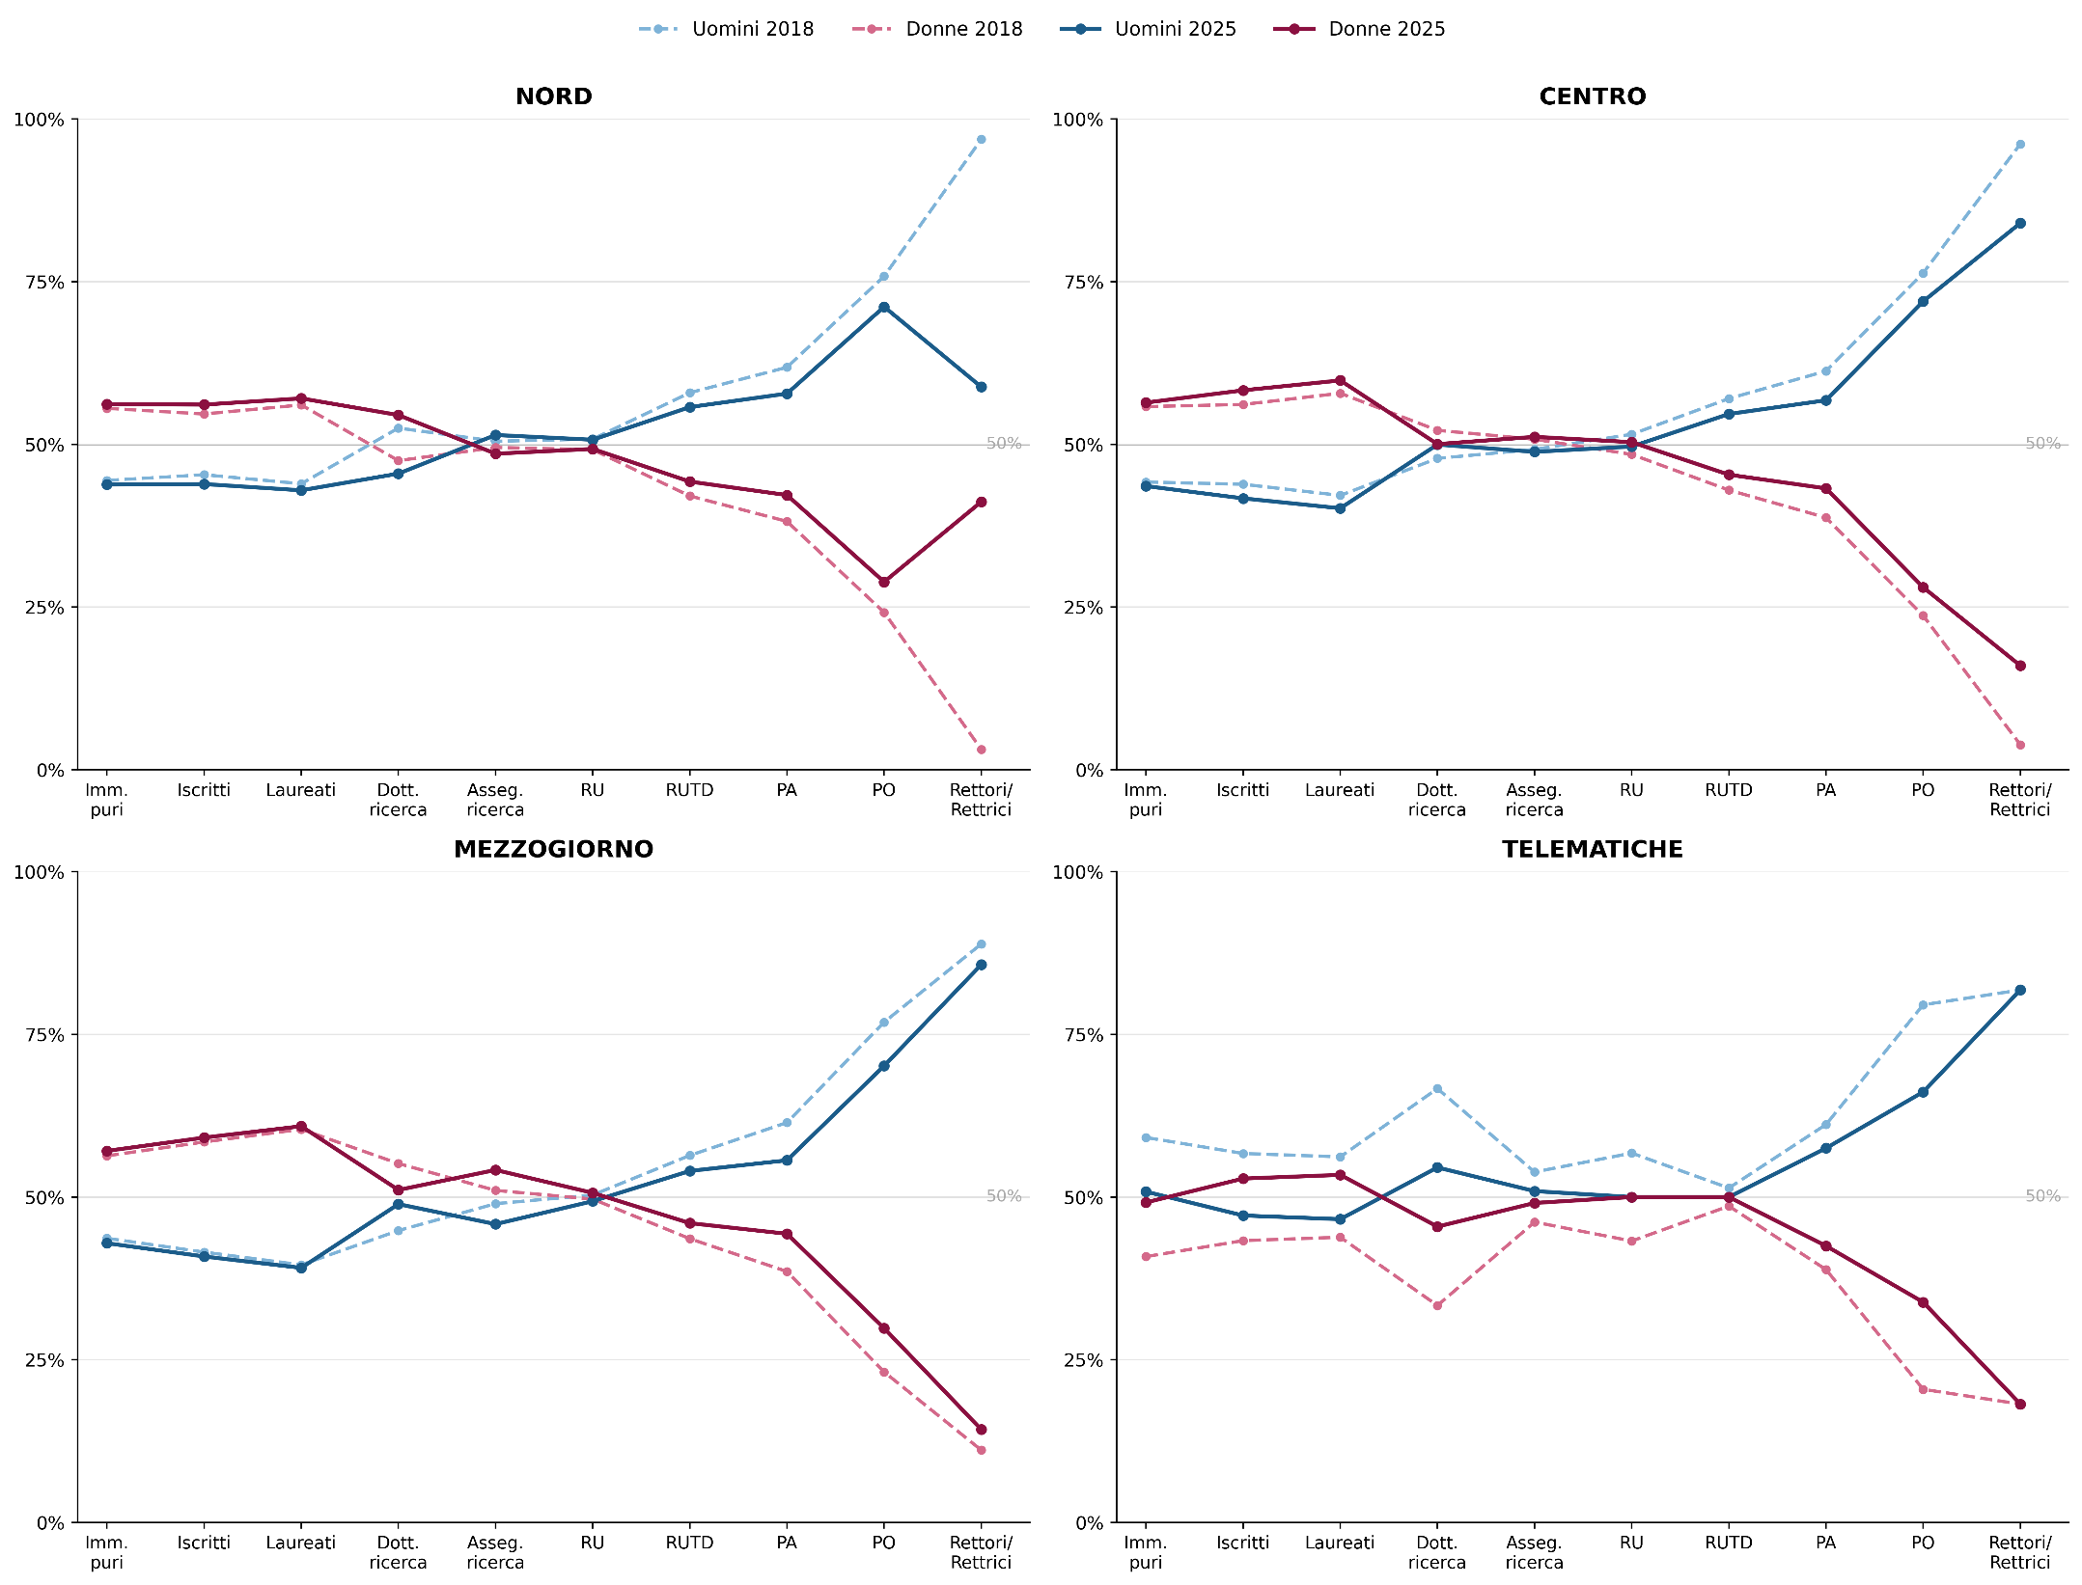

Fonte: MUR-ANS, ANS-PL, banca dati assegnisti e banca dati personale atenei

Nord | Immatricolati puri | Iscritti | Laureati | Dottori ricerca | Assegnisti ricerca | RU | RUTD | PA | PO | Rettori/Rettrici
U 2018 | 44.5% | 45.3% | 42.9% | 53.1% | 50.5% | 50.80% | 57.90% | 61.80% | 75.80% | 96.7%
D 2018 | 55.5% | 54.7% | 57.1% | 46.9% | 49.5% | 49.20% | 42.10% | 38.20% | 24.20% | 3.3%
U 2025 | 43.8% | 43.9% | 43.9% | 52.3% | 51.4% | 50.7% | 55.7% | 57.8% | 71.1% | 58.8%
D 2025 | 56.2% | 56.1% | 56.1% | 47.7% | 48.6% | 49.3% | 44.3% | 42.2% | 28.9% | 41.2%

Centro | Immatricolati puri | iscritti | Laureati | Dottori ricerca | Assegnisti ricerca | RU | RUTD | PA | PO | Rettori/Rettrici
...

Fig. 7.22
Figura 7.22 – Percentuale di donne nel personale TA delle università statali (2018 vs 2025)
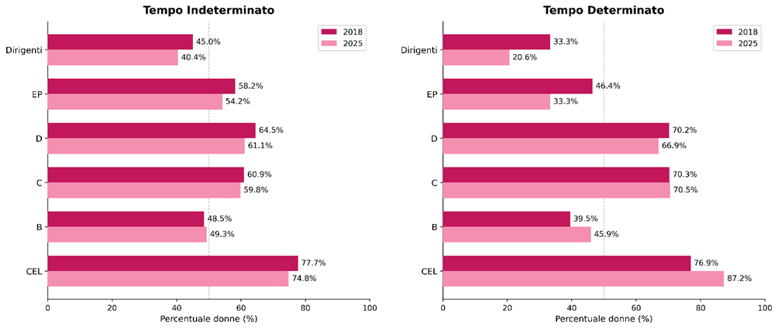

Fonte: MUR-Banca dati Dalia

Tempo determinato | 2018 |  | 2018 Totale | 2025 |  | 2025 Totale | Tempo determinato | % donne nel personale TA (univ. stat.)
 | Donne | Uomini |  | Donne | Uomini |  |  | 2018 | 2025
Dirigenti | 13 | 50 | 63 | 23 | 46 | 69 | Dirigenti | 20.6% | 33.3%
EP | 4 | 8 | 12 | 13 | 15 | 28 | EP | 33.3% | 46.4%
D | 384 | 190 | 574 | 610 | 259 | 869 | D | 66.9% | 70.2%
C | 578 | 242 | 820 | 773 | 326 | 1,099 | C | 70.5% | 70.3%
B | 45 | 53 | 98 | 17 | 26 | 43 | B | 45.9% | 39.5%
...

Fig. 7.23
Figura 7.23 – Immatricolati e Iscritti AFAM per genere (aa.aa. 2018/19-2024/25)
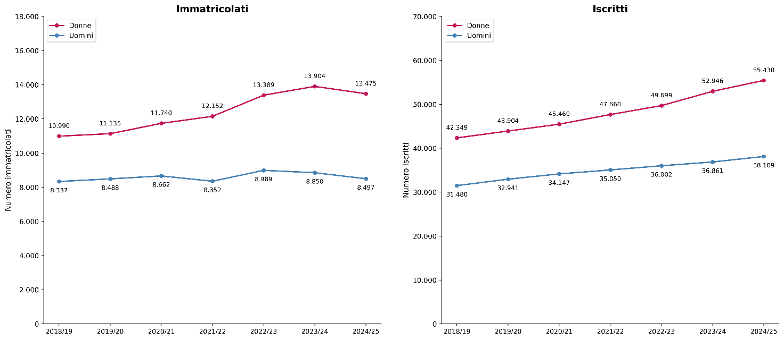

Fonte: MUR-Ufficio di statistica- Portale dati Istruzione Superiore-Open data

Immatricolati |  |  |  | Iscritti
Anno accademico | Donne | Uomini | Totale | Anno accademico | Donne | Uomini | Totale
2018/19 | 10,990 | 8,337 | 19,327 | 2018/19 | 42,349 | 31,480 | 73,829
2019/20 | 11,135 | 8,488 | 19,623 | 2019/20 | 43,904 | 32,941 | 76,845
2020/21 | 11,740 | 8,662 | 20,402 | 2020/21 | 45,469 | 34,147 | 79,616
2021/22 | 12,152 | 8,352 | 20,504 | 2021/22 | 47,660 | 35,050 | 82,710
2022/23 | 13,389 | 8,989 | 22,378 | 2022/23 | 49,699 | 36,002 | 85,701
2023/24 | 13,904 | 8,850 | 22,754 | 2023/24 | 52,946 | 36,861 | 89,807
...

Fig. 7.24
Figura 7.24 – Diplomati AFAM per genere (2018-2024)
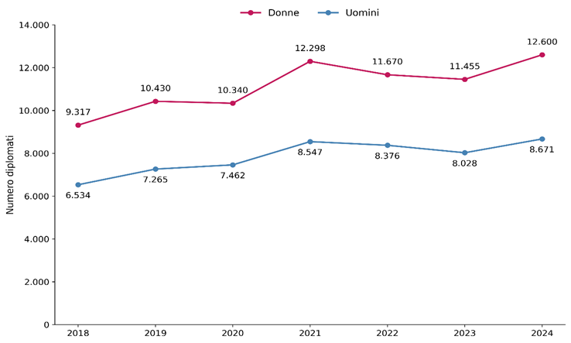

Fonte: MUR-Ufficio di statistica, Portale dati Istruzione Superiore-Open data

Diplomati
Anno accademico | Donne | Uomini | Totale
2018 | 9,317 | 6,534 | 15,851
2019 | 10,430 | 7,265 | 17,695
2020 | 10,340 | 7,462 | 17,802
2021 | 12,298 | 8,547 | 20,845
2022 | 11,670 | 8,376 | 20,046
...

Fig. 7.26
Figura 7.26 – Percentuale di docenti donne a tempo indeterminato per tipo di istituzione (a.a. 2018/19 vs 2024/25)
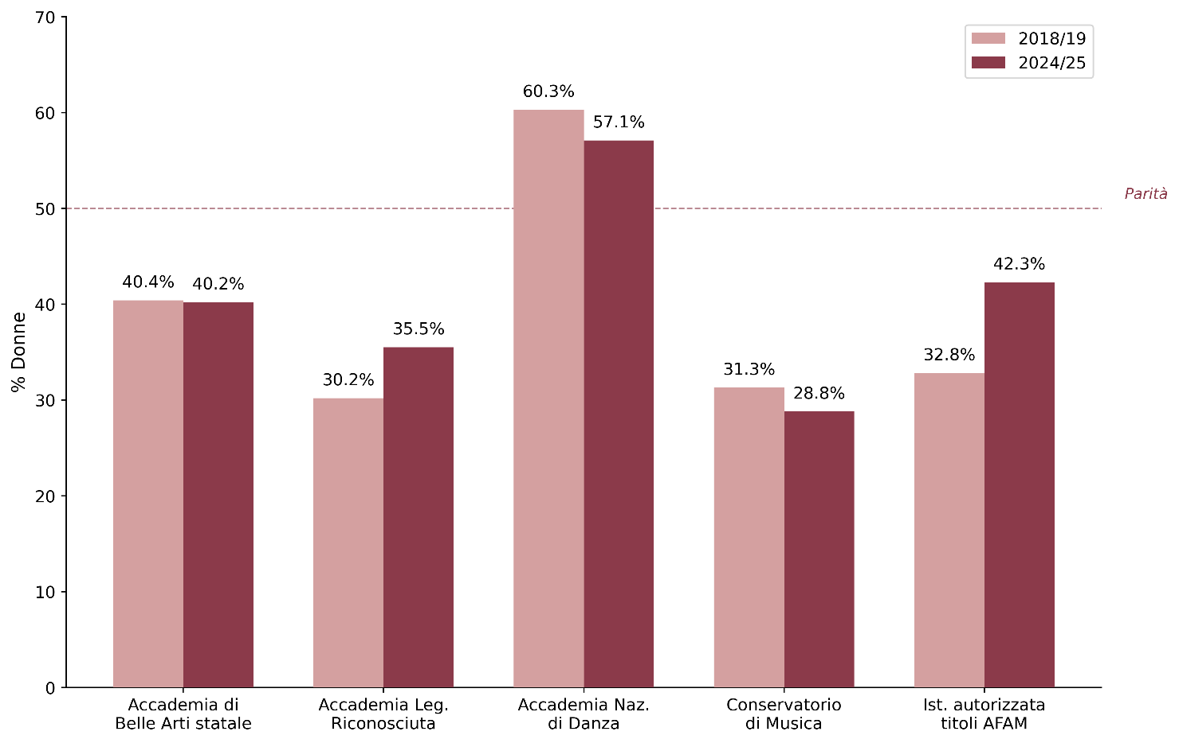

Fonte: MUR-Ufficio di statistica, Portale dati Istruzione Superiore-Open data

Istituzione | Donne 2018/19 | Uomini 2018/19 | Donne 2024/25 | Uomini 2024/25
Accademia di Belle Arti statale | 40.4% | 59.6% | 40.2% | 59.8%
Accademia Leg. Riconosciuta | 30.2% | 69.8% | 35.5% | 64.5%
Accademia Naz. di Danza | 60.3% | 39.7% | 57.1% | 42.9%
Conservatorio di Musica | 31.3% | 68.7% | 28.8% | 71.2%
Ist. autorizzata titoli AFAM | 32.8% | 67.2% | 42.3% | 57.7%
...

Fig. 7.27
Figura 7.27 – Personale tecnico amministrativo AFAM per tipologia di contratto e genere (aa.aa. 2018/19-2024/25)
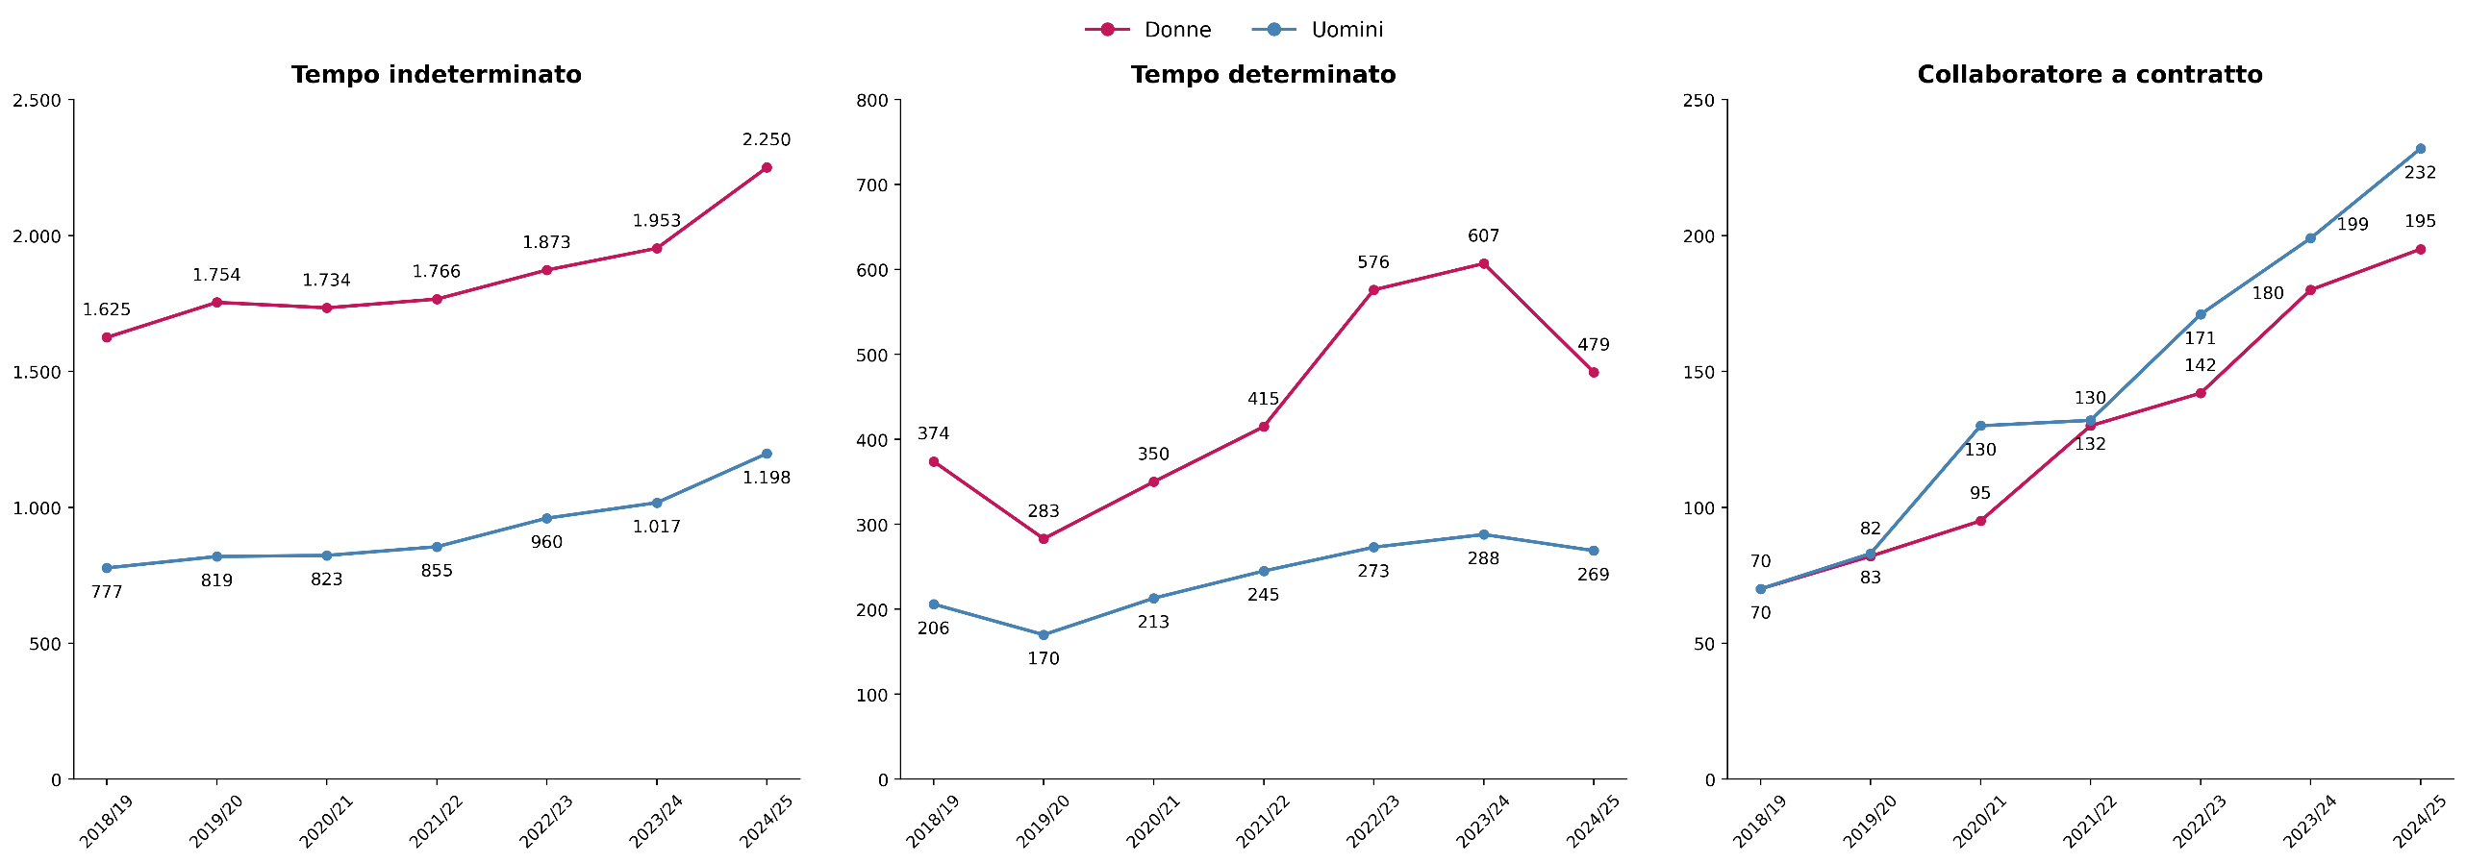

Fonte: MUR-Ufficio di statistica, Portale dati Istruzione Superiore-Open data

a.a. | tempo indeterminato |  | tempo indeterminato totale | tempo determinato |  | tempo determinato totale | collaboratore a contratto |  | collaboratore a contratto totale
 | F | M |  | F | M |  | F | M
2018-2019 | 1,625 | 777 | 2,402 | 374 | 206 | 580 | 70 | 70 | 140
2019-2020 | 1,754 | 819 | 2,573 | 283 | 170 | 453 | 83 | 82 | 165
2020-2021 | 1,734 | 823 | 2,557 | 350 | 213 | 563 | 95 | 130 | 225
2021-2022 | 1,766 | 855 | 2,621 | 415 | 245 | 660 | 132 | 130 | 262
2022-2023 | 1,873 | 960 | 2,833 | 576 | 273 | 849 | 142 | 171 | 313
2023-2024 | 1,953 | 1,017 | 2,970 | 607 | 288 | 895 | 180 | 199 | 379
...

Fig. 7.28
Figura 7.28 – Personale degli enti di ricerca vigilati dal MUR a tempo indeterminato, per tipologia di personale e genere (2018)
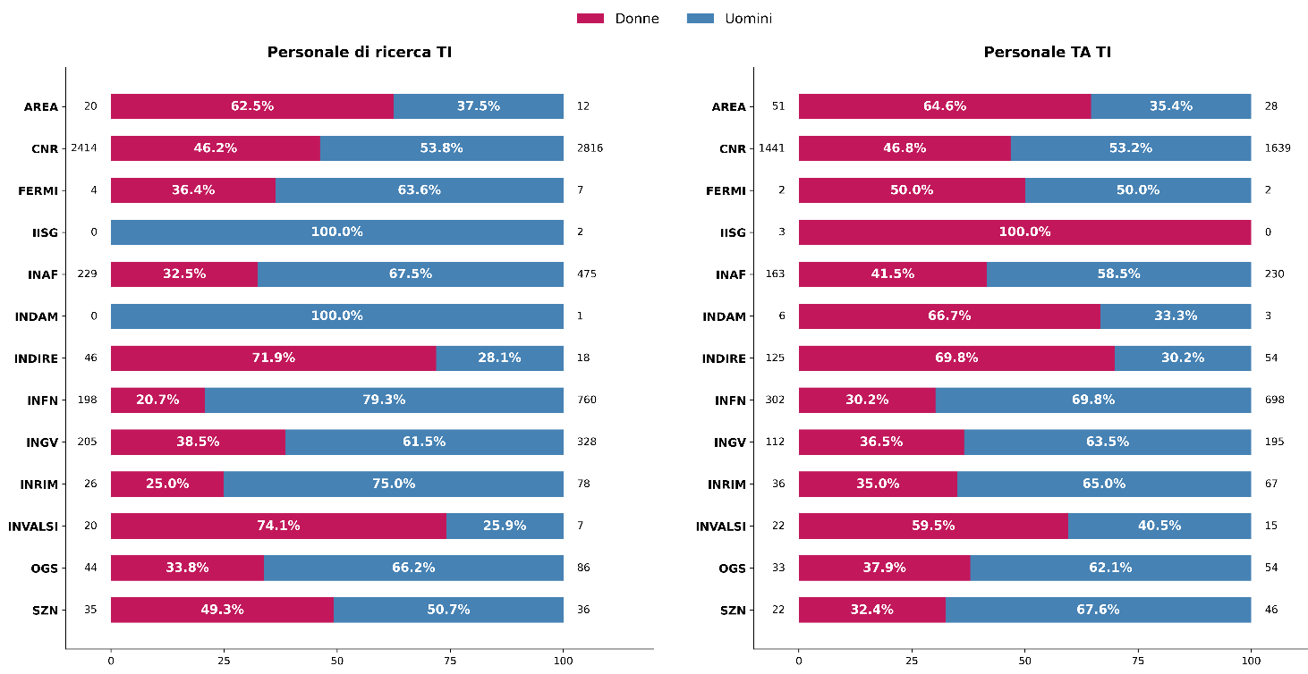

Fonte: RGS-Conto annuale

EPR | 2018
 | Personale di ricerca |  | Personale TA
 | Donne | Uomini | Donne | Uomini
AREA | 20 | 12 | 51 | 28
CNR | 2,414 | 2,816 | 1,441 | 1,639
FERMI | 4 | 7 | 2 | 2
IISG |  | 2 | 3 | -
INAF | 229 | 475 | 163 | 230
...

Fig. 7.29
Figura 7.29 – Personale degli enti di ricerca vigilati dal MUR a tempo indeterminato, per tipologia di personale e genere (2024)
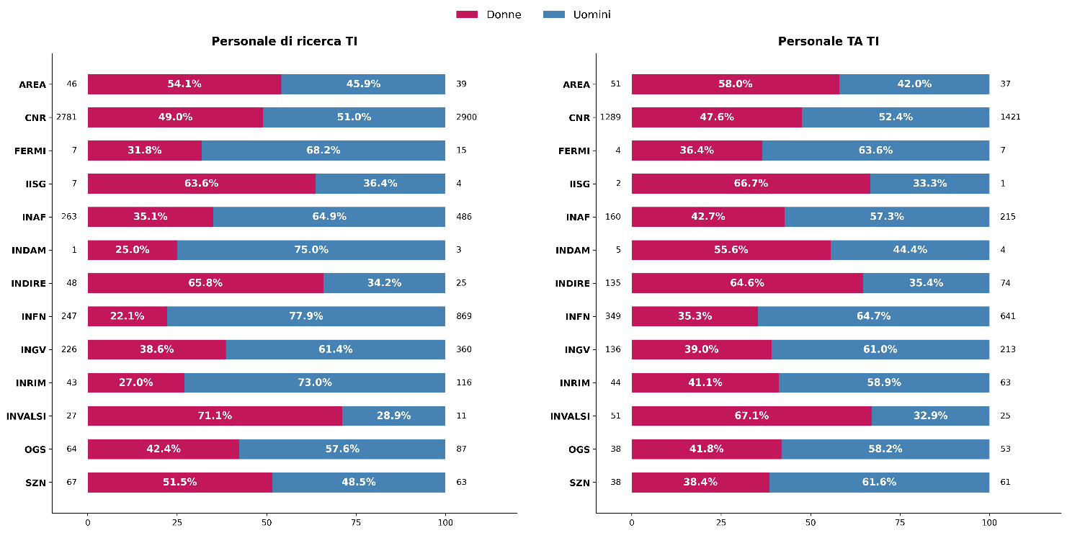

Fonte: RGS-Conto annuale

EPR | 2024 |  |  |  | EPR | 2024
 | Personale di ricerca |  | Personale TA |  |  | Personale di ricerca |  | Personale TA
 | Donne | Uomini | Donne | Uomini |  | Donne | Uomini | Donne | Uomini
AREA | 46 | 39 | 51 | 37 | AREA | 54.1% | 45.9% | 58.0% | 42.0%
CNR | 2,781 | 2,900 | 1,289 | 1,421 | CNR | 49.0% | 51.0% | 47.6% | 52.4%
FERMI | 7 | 15 | 4 | 7 | FERMI | 31.8% | 68.2% | 36.4% | 63.6%
IISG | 7 | 4 | 2 | 1 | IISG | 63.6% | 36.4% | 66.7% | 33.3%
...

Fig. 7.30
Figura 7.30 – Presidenti degli enti di ricerca vigilati dal MUR, per genere (2018 vs 2024)
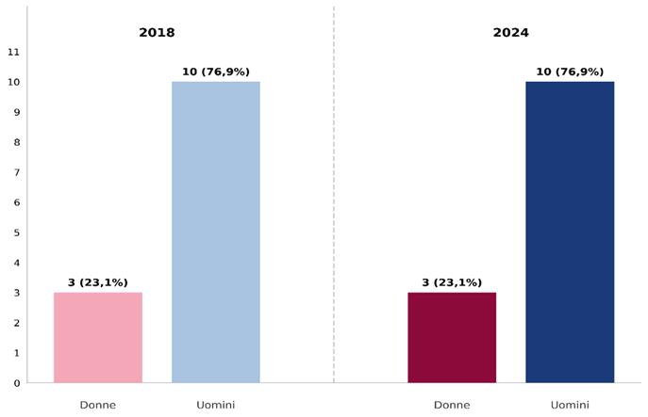

Fonte: ANVUR

Anno | Donne |  | Uomini
 | v.a. | % | v.a. | %
2018 | 3 | 23.1% | 10 | 76.9%
2024 | 3 | 23.1% | 10 | 76.9%

Indice

Fig. 7.31
Figura 7.31 – Direttori generali negli enti di ricerca vigilati dal MUR, per genere (2018 vs 2024)
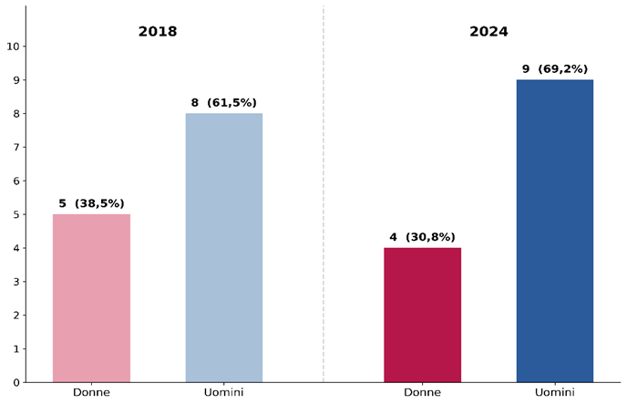

Fonte: RGS-Conto annuale

Anno | Donne |  | Uomini
 | v.a. | % | v.a. | %
2018 | 5 | 38.5% | 8 | 61.5%
2024 | 4 | 30.8% | 9 | 69.2%

Indice

Fig. 7.32
Figura 7.32 – Personale degli enti di ricerca vigilati dal MUR a tempo determinato, per tipologia di personale e genere (2018)
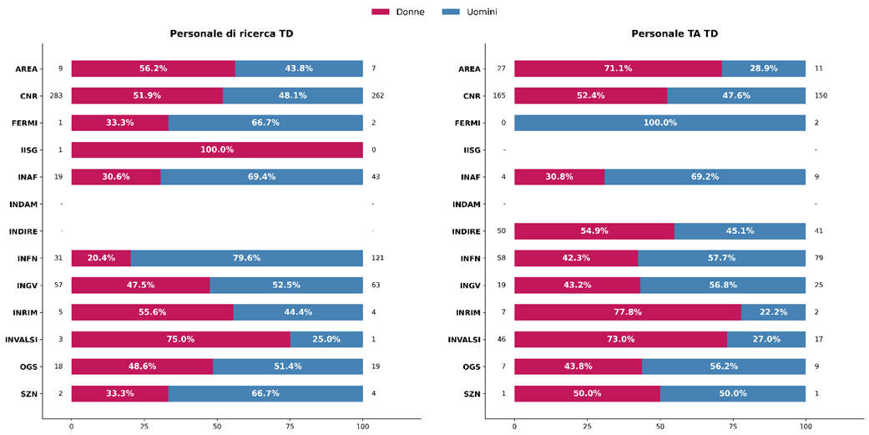

Fonte: RGS-Conto annuale

EPR | Personale di ricerca |  | Personale TA |  | EPR | Personale di ricerca |  | Personale TA
 | Donne | Uomini | Donne | Uomini |  | Donne | Uomini | Donne | Uomini
AREA | 9 | 7 | 27 | 11 | AREA | 56.2% | 43.8% | 71.1% | 28.9%
CNR | 283 | 262 | 165 | 150 | CNR | 51.9% | 48.1% | 52.4% | 47.6%
FERMI | 1 | 2 | 0 | 2 | FERMI | 33.3% | 66.7% | 0.0% | 100.0%
IISG | 1 | 0 |  |  | IISG | 100.0% | 0.0%
INAF | 19 | 43 | 4 | 9 | INAF | 30.6% | 69.4% | 30.8% | 69.2%
INDAM |  |  |  |  | INDAM
...

Fig. 7.33
Figura 7.33 – Personale degli enti di ricerca vigilati dal MUR a tempo determinato, per tipologia di personale e genere (2024)
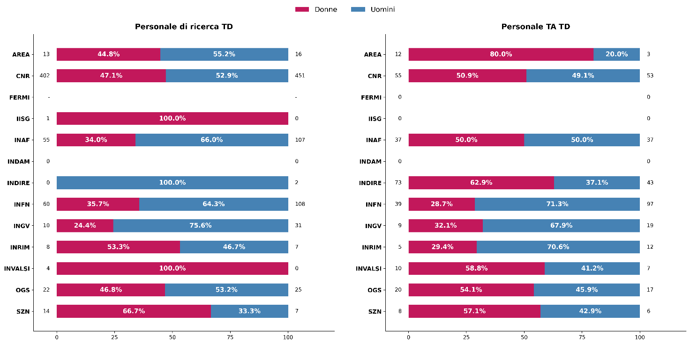

Fonte: RGS-Conto annuale

EPR | Personale di ricerca |  | Personale TA |  | EPR | Personale di ricerca |  | Personale TA
 | Donne | Uomini | Donne | Uomini |  | Donne | Uomini | Donne | Uomini
AREA | 13 | 16 | 12 | 3 | AREA | 44.8% | 55.2% | 80.0% | 20.0%
CNR | 402 | 451 | 55 | 53 | CNR | 47.1% | 52.9% | 50.9% | 49.1%
FERMI |  |  | 0 | 0 | FERMI
IISG | 1 | 0 | 0 | 0 | IISG | 100.0% | 0.0%
INAF | 55 | 107 | 37 | 37 | INAF | 34.0% | 66.0% | 50.0% | 50.0%
...

Fig. 7.34
Figura 7.34 – Percentuale di laureati nella fascia 25-34 per genere (2024)

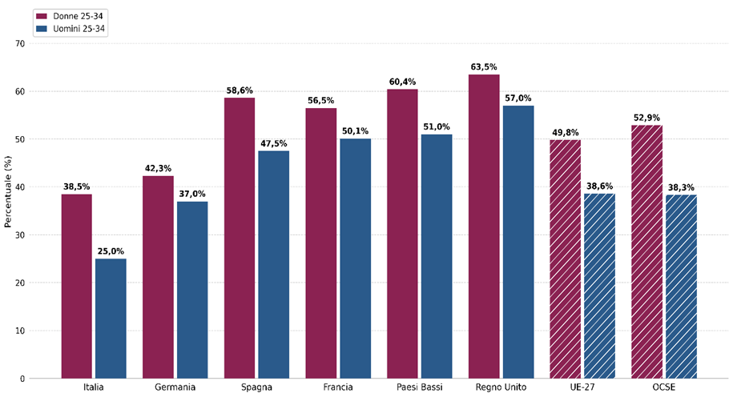

Fonte: EUROSTAT, OCSE-Education at a Glance 2025

Paesi | 25-34 anni Donne | 25-34 anni Uomini
ITA | 38.5% | 25.0%
GER | 42.3% | 37.0%
SPA | 58.6% | 47.5%
FRA | 56.5% | 50.1%
NLD | 60.4% | 51.0%
UK | 63.5% | 57.0%
...

Fig. 7.35
Figura 7.35 – Percentuale di occupati nella fascia 25-34 per genere (2024)
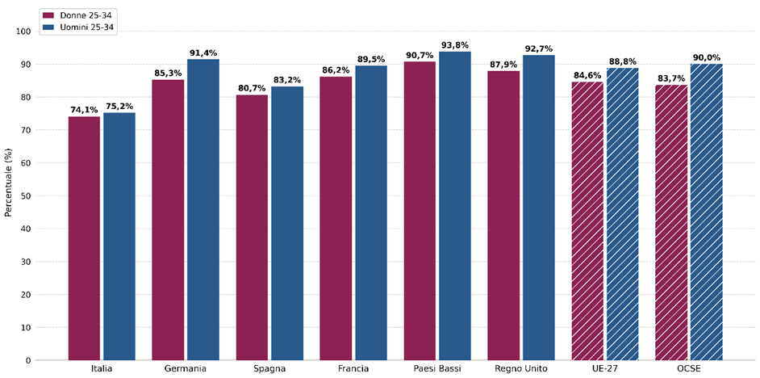

Fonte: EUROSTAT, OCSE-Education at a Glance 2025

Paesi | 25-34 anni Donne | 25-34 anni Uomini
ITA | 74.1% | 75.2%
GER | 85.3% | 91.4%
SPA | 80.7% | 83.2%
FRA | 86.2% | 89.5%
NLD | 90.7% | 93.8%
UK | 87.9% | 92.7%
...

Fig. 7.36
Figura 7.36 – Percentuale di donne tra i ricercatori R&S nei Paesi europei (2023)
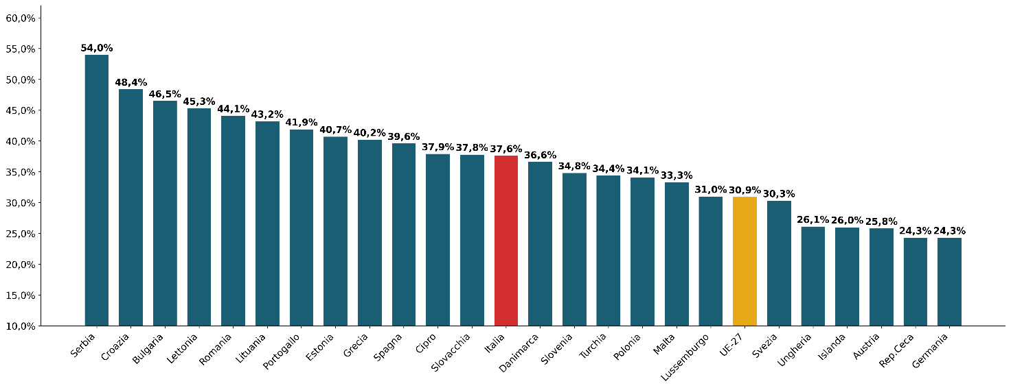

Fonte: EUROSTAT

Paesi | % di donne tra i ricercatori R&S nei Paesi europei
Serbia | 54.0%
Croazia | 48.4%
Bulgaria | 46.5%
Lettonia | 45.3%
Romania | 44.1%
Lituania | 43.2%
...

